SIMULADOR NUTRADE
 | SIMULADOR NUTRADE
 | CULTURA | REAIS | BARTER REAIS | DÓLAR CONV. | BARTER DÓLAR
 | MODALIDADE | CONV. REAIS | CONV. REAIS | CONV. DÓLAR | CONV. DÓLAR
 | CARÊNCIA | 2026-10-01 | 2026-10-01 | 2026-10-01 | 2026-10-01
 | VENCIMENTO | 2027-05-05 | 2027-05-05 | 2027-05-05 | 2027-05-05
 | DIAS PERÍODO | 216 | 216 | 216 | 216
 | JUROS MÊS | 1.85 | 1.45 | 1.2 | 0.7
 | JUROS PERÍODO | 1.1332 | 1.1044 | 1.0864 | 1.0504
 | INCENTIVO BARTER |  | 2.88% |  | 3.60%
 | PIS + COFINS | 0.9907 |  | 0.9907 | 0.9907
 | PTAX LISTA | R$ 5.70
 |  | SOJA (REAIS) | SOJA (DÓLAR)

Atenção ao
FLAG
NUTRADE | PREÇO SACA (REAIS) LÍQUIDO | R$ 115.00
 | PREÇO SACA (DÓLAR) LÍQUIDO |  | $21.00 |  |  |  |  |  | •Campanha ID: 854089 Reta Final VD
 | BONUS BARTER (C.BACK+INCENT) | 6.52% | 7.28% |  |  |  |  |  | ( Para todos os pedidos , inclusive os pedidos de barter com 4% de cash back)
 | CASH BACK | 4% | 4% |  |  |  |  |  | •Campanha ID : 854096 Final VD –Barter 5%
 | SOJA C/ BONUS BARTER | R$ 122.50 | $22.53 |  |  |  |  |  | ( Somente para Barter com Vendavis /Invencis + Fungicida Premium , que adiciona +1%~Barter = Total 5%)
 | SOJA C/ BONUS BARTER (VERD OU INV+FUNG) | 7.52% | 8.28%
 | CASH BACK | 5% | 5%
 | SOJA C/ BONUS BARTER (VERD OU INV+FUNG) | R$ 123.65 | $22.74
 | VPAN | 1.04 | 1.04

 |  |  |  | PREÇO LISTA |  |  |  |  |  |  | OFERTA
 |  |  |  | 2026-10-01 | VPAN | 2027-05-05 |  |  |  |  | 2026-10-01 | VPAN | 2027-05-05
OFERTA ALADE / MITRION | REAIS CONV. | PRODUTO | DIG.VOLUME | TP (REAIS) | 4% | FGP |  |  |  | PRODUTO | TP. OFERTA | 4% | FGP
 |  | ALADE | 100 | R$ 191.52 | R$ 185.88 | R$ 219.07 |  |  |  | ALADE | R$ 177.61 | R$ 172.38 | R$ 203.16
 |  | MITRION | 200 | R$ 243.39 | R$ 236.23 | R$ 278.40 |  |  |  | MITRION | R$ 189.98 | R$ 184.39 | R$ 217.31 |  |  |  | DIFERENÇA
 |  | TOTAL A PAGAR (R$): |  | R$ 67,830.00 | R$ 65,833.40 | R$ 77,586.51 |  |  |  | TOTAL A PAGAR (R$): | R$ 55,757.40 | R$ 54,116.16 | R$ 63,777.42 |  |  |  | REAIS CONV. LISTA X REAIS CONV. CAMPANHA
 |  | EQUIVALENCIA EM SCS DO PEDIDO EM REAIS |  |  |  | 675 |  |  |  | EQUIVALENCIA EM SCS DO PEDIDO EM REAIS |  |  | 555 |  |  |  | -18%

 | BARTER REAIS | PRODUTO | VOLUME | TP | VPAN | FGP |  |  |  | PRODUTO | TP. OFERTA | VPAN | FGP
 |  | ALADE | 100 | R$ 191.52 | R$ 185.88 | R$ 219.07 |  |  |  | ALADE | R$ 177.61 | R$ 172.38 | R$ 203.16
 |  | MITRION | 200 | R$ 243.39 | R$ 236.23 | R$ 278.40 |  |  |  | MITRION | R$ 189.98 | R$ 184.39 | R$ 217.31
 |  | TOTAL (R$): |  | R$ 67,830.00 | R$ 65,833.40 | R$ 77,586.51 |  |  |  | TOTAL (R$): | R$ 55,757.40 | R$ 54,116.16 | R$ 63,777.42
 |  | TOTAL EM SCS A SER ENTREGUE PELO CLIENTE : |  |  |  | 675 |  |  |  | TOTAL EM SCS A SER ENTREGUE PELO CLIENTE : |  |  | 555
 |  | CASH BACK 4% : |  |  |  | R$ 3,103.46 |  |  |  | CASH BACK 4% : |  |  | R$ 2,551.10
 |  | INCENTIVO BARTER : |  |  |  | R$ 1,953.50 |  |  |  | INCENTIVO BARTER : |  |  | R$ 1,605.81 |  |  |  | DIFERENÇA
 |  | BONUS BARTER GERADO NA NEGOCIAÇÃO: |  |  |  | 6.52% |  |  |  | BONUS BARTER GERADO NA NEGOCIAÇÃO: |  |  | 6.52% |  |  |  | BARTER R$ LISTA X BARTER R$ CAMPANHA
 |  | REFERENCIA EM SCS DESCONTADO BONUS BARTER REAIS |  |  |  | 633 | -6.1% |  |  | REFERENCIA EM SCS DESCONTADO BONUS BARTER REAIS |  |  | 521 | -6.1% |  |  | -18%

 | DÓLAR CONV. | PRODUTO | VOLUME | TP | VPAN | FGP |  |  |  | PRODUTO | TP. OFERTA | VPAN | FGP
 |  | ALADE | 100 | $33.60 | $32.61 | $36.85 |  |  |  | ALADE | $31.16 | $30.24 | $34.17
 |  | MITRION | 200 | $42.70 | $41.44 | $46.82 |  |  |  | MITRION | $33.33 | $32.35 | $36.55 |  |  |  | DIFERENÇA
 |  | TOTAL A PAGAR (U$): |  | $11,900 | $11,550 | $13,050 |  |  |  | TOTAL A PAGAR (U$): | $9,782 | $9,494 | $10,727 |  |  |  | DÓLAR CONV. LISTA X DÓLAR CONV. CAMPANHA
 |  | EQUIVALENCIA EM SCS DO PEDIDO EM DÓLAR |  |  |  | 621 |  | -7.9% |  | EQUIVALENCIA EM SCS DO PEDIDO EM DÓLAR |  |  | 511 |  | -7.9% |  | -18%

 | BARTER DÓLAR | PRODUTO | VOLUME | TP | VPAN | FGP |  |  |  | PRODUTO | TP. OFERTA | VPAN | FGP
 |  | ALADE | 100 | $33.60 | $32.61 | $36.85 |  |  |  | ALADE | $31.16 | $30.24 | $34.17
 |  | MITRION | 200 | $42.70 | $41.44 | $46.82 |  |  |  | MITRION | $33.33 | $32.35 | $36.55
 |  | TOTAL (U$): |  | $11,900 | $11,550 | $13,050 |  |  |  | TOTAL (U$): | $9,782 | $9,494 | $10,727
 |  | TOTAL EM SCS A SER ENTREGUE PELO CLIENTE : |  |  |  | 621 |  |  |  | VOLUME SACAS A SER ENTREGUE PELO CLIENTE : |  |  | 511
 |  | CASH BACK 4% : |  |  |  | $521.98 |  |  |  | CASH BACK 4% : |  |  | $429.08
 |  | INCENTIVO BARTER : |  |  |  | $428.40 |  |  |  | INCENTIVO BARTER : |  |  | $352.15 |  |  |  | DIFERENÇA
 |  | BONUS BARTER GERADO NA NEGOCIAÇÃO: |  |  |  | 7.28% |  |  |  | BONUS BARTER GERADO NA NEGOCIAÇÃO: |  |  | 7.28% |  |  |  | BARTER $ LISTA X BARTER $ CAMPANHA
 |  | REFERENCIA EM SCS DESCONTADO BONUS BARTER DÓLAR |  |  |  | 579 |  |  | -14.1% | REFERENCIA EM SCS DESCONTADO BONUS BARTER DÓLAR |  |  | 476 |  |  | -14.1% | -18%
 |  |  |  |  |  |  |  |  |  |  |  |  | -29%

 |  |  |  | PREÇO LISTA |  |  |  |  |  |  | OFERTA
 |  |  |  | 2026-10-01 | VPAN | 2027-05-05 |  |  |  |  | 2026-10-01 | VPAN | 2027-05-05
OFERTA ALADE / MITRION / VERDAVIS | CONV REAIS | PRODUTO | DIG.VOLUME | TP | 4% | FGP |  |  |  | PRODUTO | TP. OFERTA | 4% | FGP
 |  | ALADE | 100 | R$ 191.52 | R$ 185.88 | R$ 219.07 |  |  |  | ALADE | R$ 177.61 | R$ 172.38 | R$ 203.16
 |  | MITRION | 200 | R$ 243.39 | R$ 236.23 | R$ 278.40 |  |  |  | MITRION | R$ 189.98 | R$ 184.39 | R$ 217.31
 |  | VERDAVIS | 100 | R$ 492.48 | R$ 477.98 | R$ 563.32 |  |  |  | VERDAVIS | R$ 438.90 | R$ 425.98 | R$ 502.03 |  |  |  | DIFERENÇA
 |  | TOTAL A PAGAR (R$): |  | R$ 117,078.00 | R$ 113,631.78 | R$ 133,918.23 |  |  |  | TOTAL A PAGAR (R$): | R$ 99,647.40 | R$ 96,714.25 | R$ 113,980.45 |  |  |  | REAIS CONV. LISTA X REAIS CONV. CAMPANHA
 |  | EQUIVALENCIA EM SCS DO PEDIDO EM REAIS |  |  |  | 1,165 |  |  |  | EQUIVALENCIA EM SCS DO PEDIDO EM REAIS |  |  | 991 |  |  |  | -15%

 | BARTER REAIS | PRODUTO | VOLUME | TP | VPAN | FGP |  |  |  | PRODUTO | TP. OFERTA | VPAN | FGP
 |  | ALADE | 100 | R$ 191.52 | R$ 185.88 | R$ 219.07 |  |  |  | ALADE | R$ 177.61 | R$ 172.38 | R$ 203.16
 |  | MITRION | 200 | R$ 243.39 | R$ 236.23 | R$ 278.40 |  |  |  | MITRION | R$ 189.98 | R$ 184.39 | R$ 217.31
 |  | VERDAVIS | 100 | R$ 492.48 | R$ 477.98 | R$ 563.32 |  |  |  | VERDAVIS | R$ 438.90 | R$ 425.98 | R$ 502.03
 |  | TOTAL (R$): |  | R$ 117,078.00 | R$ 113,631.78 | R$ 133,918.23 |  |  |  | TOTAL (R$): | R$ 99,647.40 | R$ 96,714.25 | R$ 113,980.45
 |  | TOTAL EM SCS A SER ENTREGUE PELO CLIENTE : |  |  |  | 1,165 |  |  |  | TOTAL EM SCS A SER ENTREGUE PELO CLIENTE : |  |  | 991
 |  | CASH BACK 5% : |  |  |  | R$ 6,695.91 |  |  |  | CASH BACK 5% : |  |  | R$ 5,699.02
 |  | INCENTIVO BARTER : |  |  |  | R$ 3,371.85 |  |  |  | INCENTIVO BARTER : |  |  | R$ 2,869.85 |  |  |  | DIFERENÇA
 |  | BONUS BARTER GERADO NA NEGOCIAÇÃO: |  |  |  | 7.52% |  |  |  | BONUS BARTER GERADO NA NEGOCIAÇÃO: |  |  | 7.52% |  |  |  | BARTER R$ LISTA X BARTER R$ CAMPANHA
 |  | REFERENCIA EM SCS DESCONTADO BONUS BARTER REAIS |  |  |  | 1,093 | -6.1% |  |  | REFERENCIA EM SCS DESCONTADO BONUS BARTER REAIS |  |  | 930 | -6.1% |  |  | -15%

 | DÓLAR CONV. | PRODUTO | VOLUME | TP | VPAN | FGP |  |  |  | PRODUTO | TP. OFERTA | VPAN | FGP
 |  | ALADE | 100 | $33.60 | $32.61 | $36.85 |  |  |  | ALADE | $31.16 | $30.24 | $34.17
 |  | MITRION | 200 | $42.70 | $41.44 | $46.82 |  |  |  | MITRION | $33.33 | $32.35 | $36.55
 |  | VERDAVIS | 100 | $86.40 | $83.86 | $94.75 |  |  |  | VERDAVIS | $77.00 | $74.73 | $84.44 |  |  |  | DIFERENÇA
 |  | TOTAL A PAGAR (U$): |  | $20,540.00 | $19,935.40 | $22,524.13 |  |  |  | TOTAL A PAGAR (U$): | $17,482.00 | $16,967.41 | $19,170.73 |  |  |  | DÓLAR CONV. LISTA X DÓLAR CONV. CAMPANHA
 |  | EQUIVALENCIA EM SCS DO PEDIDO EM DÓLAR |  |  |  | 1,073 |  | -7.9% |  | EQUIVALENCIA EM SCS DO PEDIDO EM DÓLAR |  |  | 913 |  | -7.9% |  | -15%

 | BARTER DÓLAR | PRODUTO | VOLUME | TP | VPAN | FGP |  |  |  | PRODUTO | TP. OFERTA | VPAN | FGP
 |  | ALADE | 100 | $33.60 | $32.61 | $36.85 |  |  |  | ALADE | $31.16 | $30.24 | $34.17
 |  | MITRION | 200 | $42.70 | $41.44 | $46.82 |  |  |  | MITRION | $33.33 | $32.35 | $36.55
 |  | VERDAVIS | 100 | $86.40 | $83.86 | $94.75 |  |  |  | VERDAVIS | $77.00 | $74.73 | $84.44
 |  | TOTAL (U$): |  | R$ 20,540.00 | R$ 19,935.40 | R$ 22,524.13 |  |  |  | TOTAL (U$): | $17,482.00 | $16,967.41 | $19,170.73
 |  | TOTAL EM SCS A SER ENTREGUE PELO CLIENTE : |  |  |  | 1,073 |  |  |  | TOTAL EM SCS A SER ENTREGUE PELO CLIENTE : |  |  | 913
 |  | CASH BACK 4% : |  |  |  | R$ 1,126.21 |  |  |  | CASH BACK 4% : |  |  | R$ 958.54
 |  | INCENTIVO BARTER : |  |  |  | R$ 739.44 |  |  |  | INCENTIVO BARTER : |  |  | R$ 629.35 |  |  |  | DIFERENÇA
 |  | BONUS BARTER GERADO NA NEGOCIAÇÃO: |  |  |  | 8.28% |  |  |  | BONUS BARTER GERADO NA NEGOCIAÇÃO: |  |  | 8.28% |  |  |  | BARTER $ LISTA X BARTER $ CAMPANHA
 |  | REFERENCIA EM SCS DESCONTADO BONUS BARTER DÓLAR |  |  |  | 991 |  |  | -14.9% | REFERENCIA EM SCS DESCONTADO BONUS BARTER DÓLAR |  |  | 843 |  |  | -14.9% | -15%
 |  |  |  |  |  |  |  |  |  |  |  |  | -28%

 |  |  |  | PREÇO LISTA |  |  |  |  |  |  | OFERTA
 |  |  |  | 2026-10-01 | VPAN | 2027-05-05 |  |  |  |  | 2026-10-01 | VPAN | 2027-05-05
OFERTA MITRION + MEGAFO0L | CONV REAIS | PRODUTO | DIG.VOLUME | TP | 4% | FGP |  |  |  | PRODUTO | TP. OFERTA | 4% | FGP
 |  | MITRION | 200 | R$ 243.39 | R$ 236.23 | R$ 278.40 |  |  |  | MITRION | R$ 189.98 | R$ 184.39 | R$ 217.31
 |  | MEGAFOL | 200 | R$ 37.05 | R$ 35.96 | R$ 42.38 |  |  |  | MEGAFOL | R$ 34.77 | R$ 33.75 | R$ 39.77 |  |  |  | DIFERENÇA
 |  | TOTAL A PAGAR (R$): |  | R$ 56,088.00 | R$ 54,437.03 | R$ 64,155.57 |  |  |  | TOTAL A PAGAR (R$): | R$ 44,950.20 | R$ 43,627.08 | R$ 51,415.73 |  |  |  | REAIS CONV. LISTA X REAIS CONV. CAMPANHA
 |  | EQUIVALENCIA EM SCS DO PEDIDO EM REAIS |  |  |  | 558 |  |  |  | EQUIVALENCIA EM SCS DO PEDIDO EM REAIS |  |  | 447 |  |  |  | -20%

 | BARTER REAIS | PRODUTO | VOLUME | TP | VPAN | FGP |  |  |  | PRODUTO | TP. OFERTA | VPAN | FGP
 |  | MITRION | 200 | R$ 243.39 | R$ 236.23 | R$ 278.40 |  |  |  | MITRION | R$ 189.98 | R$ 184.39 | R$ 217.31
 |  | MEGAFOL | 200 | R$ 37.05 | R$ 35.96 | R$ 42.38 |  |  |  | MEGAFOL | R$ 34.77 | R$ 33.75 | R$ 39.77
 |  | TOTAL (R$): |  | R$ 56,088.00 | R$ 54,437.03 | R$ 64,155.57 |  |  |  | TOTAL (R$): | R$ 44,950.20 | R$ 43,627.08 | R$ 51,415.73
 |  | TOTAL EM SCS A SER ENTREGUE PELO CLIENTE : |  |  |  | 558 |  |  |  | TOTAL EM SCS A SER ENTREGUE PELO CLIENTE : |  |  | 447
 |  | CASH BACK 4% : |  | R$ 42.70 |  | R$ 2,566.22 |  |  |  | CASH BACK 4% : |  |  | R$ 2,056.63
 |  | INCENTIVO BARTER : |  | R$ 6.50 |  | R$ 1,615.33 |  |  |  | INCENTIVO BARTER : |  |  | R$ 1,294.57 |  |  |  | DIFERENÇA
 |  | BONUS BARTER GERADO NA NEGOCIAÇÃO: |  |  |  | 6.52% |  |  |  | BONUS BARTER GERADO NA NEGOCIAÇÃO: |  |  | 6.52% |  |  |  | BARTER R$ LISTA X BARTER R$ CAMPANHA
 |  | REFERENCIA EM SCS DESCONTADO BONUS BARTER REAIS |  |  |  | 524 | -6.1% |  |  | REFERENCIA EM SCS DESCONTADO BONUS BARTER REAIS |  |  | 420 | -6.1% |  |  | -20%

 | DÓLAR CONV. | PRODUTO | VOLUME | TP | VPAN | FGP |  |  |  | PRODUTO | TP. OFERTA | VPAN | FGP
 |  | MITRION | 200 | $42.70 | $41.44 | $46.82 |  |  |  | MITRION | $33.33 | $29.50 | $36.55
 |  | MEGAFOL | 200 | $6.50 | $6.31 | $7.13 |  |  |  | MEGAFOL | $6.10 | $5.40 | $6.69 |  |  |  | DIFERENÇA
 |  | TOTAL A PAGAR (U$): |  | $9,840 | $9,550 | $10,791 |  |  |  | TOTAL A PAGAR (U$): | $7,886 | $6,980 | $8,648 |  |  |  | DÓLAR CONV. LISTA X DÓLAR CONV. CAMPANHA
 |  | EQUIVALENCIA EM SCS DO PEDIDO EM DÓLAR |  |  |  | 514 |  | -7.9% |  | EQUIVALENCIA EM SCS DO PEDIDO EM DÓLAR |  |  | 412 |  | -7.9% |  | -20%

 | BARTER DÓLAR | PRODUTO | VOLUME | TP | VPAN | FGP |  |  |  | PRODUTO | TP. OFERTA | VPAN | FGP
 |  | MITRION | 200 | $42.70 | $41.44 | $46.82 |  |  |  | MITRION | $33.33 | $29.50 | $36.55
 |  | MEGAFOL | 200 | $6.50 | $6.31 | $7.13 |  |  |  | MEGAFOL | $6.10 | $5.40 | $6.69
 |  | TOTAL (U$): |  | $9,840 | $9,550 | $10,791 |  |  |  | TOTAL (U$): | $7,886 | $6,980 | $8,648
 |  | TOTAL EM SCS A SER ENTREGUE PELO CLIENTE : |  |  |  | 514 |  |  |  | VOLUME SACAS A SER ENTREGUE PELO CLIENTE : |  |  | 412
 |  | CASH BACK 4% : |  |  |  | $431.62 |  |  |  | CASH BACK 4% : |  |  | $345.91
 |  | INCENTIVO BARTER : |  |  |  | $354.24 |  |  |  | INCENTIVO BARTER : |  |  | $283.90 |  |  |  | DIFERENÇA
 |  | BONUS BARTER GERADO NA NEGOCIAÇÃO: |  |  |  | 7.28% |  |  |  | BONUS BARTER GERADO NA NEGOCIAÇÃO: |  |  | 7.28% |  |  |  | BARTER $ LISTA X BARTER $ CAMPANHA
 |  | REFERENCIA EM SCS DESCONTADO BONUS BARTER DÓLAR |  |  |  | 479 |  |  | -14.1% | REFERENCIA EM SCS DESCONTADO BONUS BARTER DÓLAR |  |  | 384 |  |  | -14.1% | -20%
 |  |  |  |  |  |  |  |  |  |  |  |  | -31%

 |  |  |  | PREÇO LISTA |  |  |  |  |  |  | OFERTA
 |  |  |  | 2026-10-01 | VPAN | 2027-05-05 |  |  |  |  | 2026-10-01 | VPAN | 2027-05-05
OFERTA VERDAVIS + ENGEO PLENO | CONV REAIS | PRODUTO | DIG.VOLUME | TP | 4% | FGP |  |  |  | PRODUTO | TP. OFERTA | 4% | FGP
 |  | ENGEO PLENO | 1 | R$ 108.76 | R$ 105.55 | R$ 124.40 |  |  |  | ENGEO PLENO | R$ - | R$ - | R$ -
 |  | VERDAVIS | 2 | R$ 492.48 | R$ 477.98 | R$ 563.32 |  |  |  | VERDAVIS | R$ 438.90 | R$ 425.98 | R$ 502.03 |  |  |  | DIFERENÇA
 |  | TOTAL A PAGAR (R$): |  |  | R$ 1,061.52 | R$ 1,251.03 |  |  |  | TOTAL A PAGAR (R$): | R$ 877.80 | R$ 851.96 | R$ 1,004.06 |  |  |  | REAIS CONV. LISTA X REAIS CONV. CAMPANHA
 |  | EQUIVALENCIA EM SCS DO PEDIDO EM REAIS |  |  |  | 11 |  |  |  | EQUIVALENCIA EM SCS DO PEDIDO EM REAIS |  |  | 9 |  |  |  | -20%

 | BARTER REAIS | PRODUTO | VOLUME | TP | VPAN | FGP |  |  |  | PRODUTO | TP. OFERTA | VPAN | FGP
 |  | ENGEO PLENO | 1 | R$ 108.76 | R$ 105.55 | R$ 124.40 |  |  |  | ENGEO PLENO | R$ - | R$ - | R$ -
 |  | VERDAVIS | 2 | R$ 492.48 | R$ 477.98 | R$ 563.32 |  |  |  | VERDAVIS | R$ 438.90 | R$ 425.98 | R$ 502.03
 |  | TOTAL (R$): |  | R$ 1,093.72 | R$ 1,061.52 | R$ 1,251.03 |  |  |  | TOTAL (R$): | R$ 877.80 | R$ 851.96 | R$ 1,004.06
 |  | TOTAL EM SCS A SER ENTREGUE PELO CLIENTE : |  |  |  | 11 |  |  |  | TOTAL EM SCS A SER ENTREGUE PELO CLIENTE : |  |  | 9
 |  | CASH BACK 4% : |  | R$ 19.08 |  | R$ 50.04 |  |  |  | CASH BACK 4% : |  |  | R$ 40.16
 |  | INCENTIVO BARTER : |  | R$ 86.40 |  | R$ 31.50 |  |  |  | INCENTIVO BARTER : |  |  | R$ 25.28 |  |  |  | DIFERENÇA
 |  | BONUS BARTER GERADO NA NEGOCIAÇÃO: |  |  |  | 6.52% |  |  |  | BONUS BARTER GERADO NA NEGOCIAÇÃO: |  | R$ 851.96 | 6.52% |  |  |  | BARTER R$ LISTA X BARTER R$ CAMPANHA
 |  | REFERENCIA EM SCS DESCONTADO BONUS BARTER REAIS |  |  |  | 10 | -6.1% |  |  | REFERENCIA EM SCS DESCONTADO BONUS BARTER REAIS |  |  | 8 | -6.1% |  |  | -20%

 | DÓLAR CONV. | PRODUTO | VOLUME | TP | VPAN | FGP |  |  |  | PRODUTO | TP. OFERTA | VPAN | FGP
 |  | ENGEO PLENO | 1 | $19.08 | $18.52 | $20.92 |  |  |  | ENGEO PLENO | $- | $- | $-
 |  | VERDAVIS | 2 | $86.40 | $83.86 | $94.75 |  |  |  | VERDAVIS | $77.00 | $74.73 | $84.44 |  |  |  | DIFERENÇA
 |  | TOTAL A PAGAR (U$): |  |  | $186.23 | $210.42 |  |  |  | TOTAL A PAGAR (U$): | $154.00 | $149.47 | $168.88 |  |  |  | DÓLAR CONV. LISTA X DÓLAR CONV. CAMPANHA
 |  | EQUIVALENCIA EM SCS DO PEDIDO EM DÓLAR |  |  |  | 10 |  | -7.9% |  | EQUIVALENCIA EM SCS DO PEDIDO EM DÓLAR |  |  | 8 |  | -7.9% |  | -20%

 | BARTER DÓLAR | PRODUTO | VOLUME | TP | VPAN | FGP |  |  |  | PRODUTO | TP. OFERTA | VPAN | FGP
 |  | ENGEO PLENO | 1 | $19.08 | $18.52 | $20.92 |  |  |  | ENGEO PLENO | $- | $- | $-
 |  | VERDAVIS | 2 | $86.40 | $83.86 | $94.75 |  |  |  | VERDAVIS | $77.00 | $74.73 | $84.44
 |  | TOTAL (U$): |  | $192 | $186 | $210 |  |  |  | TOTAL (U$): | $154 | $149 | $169
 |  | TOTAL EM SCS A SER ENTREGUE PELO CLIENTE : |  |  |  | 10 |  |  |  | TOTAL EM SCS A SER ENTREGUE PELO CLIENTE : |  |  | 8
 |  | CASH BACK 4% : |  |  |  | $8.42 |  |  |  | CASH BACK 4% : |  |  | $6.76
 |  | INCENTIVO BARTER : |  |  |  | $6.91 |  |  |  | INCENTIVO BARTER : |  |  | $5.54 |  |  |  | DIFERENÇA
 |  | BONUS BARTER GERADO NA NEGOCIAÇÃO: |  |  |  | 7.28% |  |  |  | BONUS BARTER GERADO NA NEGOCIAÇÃO: |  |  | 7.28% |  |  |  | BARTER $ LISTA X BARTER $ CAMPANHA
 |  | REFERENCIA EM SCS DESCONTADO BONUS BARTER DÓLAR |  |  |  | 9 |  |  | -14.1% | REFERENCIA EM SCS DESCONTADO BONUS BARTER DÓLAR |  |  | 7 |  |  | -14.1% | -20%
 |  |  |  |  |  |  |  |  |  |  |  |  | -31%

 |  |  |  | PREÇO LISTA |  |  |  |  |  |  | OFERTA
 |  |  |  | 2026-10-01 | VPAN | 2027-05-05 |  |  |  |  | 2026-10-01 | VPAN | 2027-05-05
OFERTA VERDAVIS + INVENCIS + ENGEO PLENO | CONV REAIS | PRODUTO | DIG.VOLUME | TP | 4% | FGP |  |  |  | PRODUTO | TP. OFERTA | 4% | FGP
 |  | ENGEO PLENO | 1.5 | R$ 108.76 | R$ 105.55 | R$ 124.40 |  |  |  | ENGEO PLENO | R$ - | R$ - | R$ -
 |  | VERDAVIS | 2.0 | R$ 492.48 | R$ 477.98 | R$ 563.32 |  |  |  | VERDAVIS | R$ 438.90 | R$ 425.98 | R$ 502.03
 |  | INVENCIS | 1.0 | R$ 368.28 | R$ 357.44 | R$ 421.25 |  |  |  | INVENCIS | R$ 368.28 | R$ 357.44 | R$ 421.25 |  |  |  | DIFERENÇA
 |  | TOTAL A PAGAR (R$): |  | R$ 1,516.37 | R$ 1,471.74 | R$ 1,734.48 |  |  |  | TOTAL A PAGAR (R$): | R$ 1,246.08 | R$ 1,209.40 | R$ 1,425.31 |  |  |  | REAIS CONV. LISTA X REAIS CONV. CAMPANHA
 |  | EQUIVALENCIA EM SCS DO PEDIDO EM REAIS |  |  |  | 15 |  |  |  | EQUIVALENCIA EM SCS DO PEDIDO EM REAIS |  |  | 12 |  |  |  | -18%

 | BARTER REAIS | PRODUTO | VOLUME | TP | VPAN | FGP |  |  |  | PRODUTO | TP. OFERTA | VPAN | FGP
 |  | ENGEO PLENO | 1.5 | R$ 108.76 | R$ 105.55 | R$ 124.40 |  |  |  | ENGEO PLENO | R$ - | R$ - | R$ -
 |  | VERDAVIS | 2.0 | R$ 492.48 | R$ 477.98 | R$ 563.32 |  |  |  | VERDAVIS | R$ 438.90 | R$ 425.98 | R$ 502.03
 |  | INVENCIS | 1.0 | R$ 368.28 | R$ 357.44 | R$ 421.25 |  |  |  | INVENCIS | R$ 368.28 | R$ 357.44 | R$ 421.25
 |  | TOTAL (R$): |  | R$ 1,516.37 | R$ 1,471.74 | R$ 1,734.48 |  |  |  | TOTAL (R$): | R$ 1,246.08 | R$ 1,209.40 | R$ 1,425.31
 |  | TOTAL EM SCS A SER ENTREGUE PELO CLIENTE : |  |  |  | 15 |  |  |  | TOTAL EM SCS A SER ENTREGUE PELO CLIENTE : |  |  | 12
 |  | CASH BACK 4% : |  |  |  | R$ 69.38 |  |  |  | CASH BACK 4% : |  |  | R$ 57.01
 |  | INCENTIVO BARTER : |  |  |  | R$ 43.67 |  |  |  | INCENTIVO BARTER : |  |  | R$ 35.89 |  |  |  | DIFERENÇA
 |  | BONUS BARTER GERADO NA NEGOCIAÇÃO: |  |  |  | 6.52% |  |  |  | BONUS BARTER GERADO NA NEGOCIAÇÃO: |  | R$ 1,209.40 | 6.52% |  |  |  | BARTER R$ LISTA X BARTER R$ CAMPANHA
 |  | REFERENCIA EM SCS DESCONTADO BONUS BARTER REAIS |  |  |  | 14 | -6.1% |  |  | REFERENCIA EM SCS DESCONTADO BONUS BARTER REAIS |  |  | 12 | -6.1% |  |  | -18%

 | DÓLAR CONV. | PRODUTO | VOLUME | TP | VPAN | FGP |  |  |  | PRODUTO | TP. OFERTA | VPAN | FGP
 |  | ENGEO PLENO | 1.5 | $19.08 | $18.52 | $20.92 |  |  |  | ENGEO PLENO | $- | $- | $-
 |  | VERDAVIS | 2.0 | $86.40 | $83.86 | $94.75 |  |  |  | VERDAVIS | $77.00 | $74.73 | $84.44
 |  | INVENCIS | 1.0 | $64.61 | $62.71 | $70.85 |  |  |  | INVENCIS | $64.61 | $62.71 | $70.85 |  |  |  | DIFERENÇA
 |  | TOTAL A PAGAR (U$): |  | $266.03 | $258.20 | $291.73 |  |  |  | TOTAL A PAGAR (U$): | $218.61 | $212.18 | $239.73 |  |  |  | DÓLAR CONV. LISTA X DÓLAR CONV. CAMPANHA
 |  | EQUIVALENCIA EM SCS DO PEDIDO EM DÓLAR |  |  |  | 14 |  | -7.9% |  | EQUIVALENCIA EM SCS DO PEDIDO EM DÓLAR |  |  | 11 |  | -7.9% |  | -18%

 | BARTER DÓLAR | PRODUTO | VOLUME | TP | VPAN | FGP |  |  |  | PRODUTO | TP. OFERTA | VPAN | FGP
 |  | ENGEO PLENO | 1.5 | $19.08 | $18.52 | $20.92 |  |  |  | ENGEO PLENO | $- | $- | $-
 |  | VERDAVIS | 2.0 | $86.40 | $83.86 | $94.75 |  |  |  | VERDAVIS | $77.00 | $74.73 | $84.44
 |  | INVENCIS | 1.0 | $64.61 | $62.71 | $70.85 |  |  |  | INVENCIS | $64.61 | $62.71 | $70.85
 |  | TOTAL (U$): |  | $266.0 | $258.2 | $291.7 |  |  |  | TOTAL (U$): | $219 | $212 | $240
 |  | TOTAL EM SCS A SER ENTREGUE PELO CLIENTE : |  |  |  | 14 |  |  |  | TOTAL EM SCS A SER ENTREGUE PELO CLIENTE : |  |  | 11
 |  | CASH BACK 4% : |  |  |  | $11.67 |  |  |  | CASH BACK 4% : |  |  | $9.59
 |  | INCENTIVO BARTER : |  |  |  | $9.58 |  |  |  | INCENTIVO BARTER : |  |  | $7.87 |  |  |  | DIFERENÇA
 |  | BONUS BARTER GERADO NA NEGOCIAÇÃO: |  |  |  | 7.28% |  |  |  | BONUS BARTER GERADO NA NEGOCIAÇÃO: |  |  | 7.28% |  |  |  | BARTER $ LISTA X BARTER $ CAMPANHA
 |  | REFERENCIA EM SCS DESCONTADO BONUS BARTER DÓLAR |  |  |  | 13 |  |  | -14.1% | REFERENCIA EM SCS DESCONTADO BONUS BARTER DÓLAR |  |  | 11 |  |  | -14.1% | -18%
 |  |  |  |  |  |  |  |  |  |  |  |  | -29%

 |  |  |  | PREÇO LISTA |  |  |  |  |  |  | OFERTA
 |  |  |  | 2026-10-01 | VPAN | 2027-05-05 |  |  |  |  | 2026-10-01 | VPAN | 2027-05-05
OFERTA VICTRATO / MAXIM XL / SPECTRO | CONV REAIS | PRODUTO | DIG. VOL. | TP | 4% | FGP |  |  |  | PRODUTO | TP. OFERTA | 4% | FGP
 |  | VICTRATO | 20 | R$ 4,750.38 | R$ 4,610.55 | R$ 5,433.66 |  |  |  | VICTRATO | R$ 4,750.38 | R$ 4,610.55 | R$ 5,433.66
 |  | MAXIM XL | 36 | R$ 162.05 | R$ 157.28 | R$ 185.36 |  |  |  | MAXIM XL | R$ - | R$ - | R$ -
 |  | SPECTRO | 12 | R$ 125.80 | R$ 122.10 | R$ 143.89 |  |  |  | SPECTRO | R$ - | R$ - | R$ - |  |  |  | DIFERENÇA
 |  | TOTAL A PAGAR (R$): |  | R$ 102,351.02 | R$ 99,338.29 | R$ 117,072.96 |  |  |  | TOTAL A PAGAR (R$): | R$ 95,007.60 | R$ 92,211.02 | R$ 108,673.27 |  |  |  | REAIS CONV. LISTA X REAIS CONV. CAMPANHA
 |  | EQUIVALENCIA EM SCS DO PEDIDO EM REAIS |  |  |  | 1,018 |  |  |  | EQUIVALENCIA EM SCS DO PEDIDO EM REAIS |  |  | 945 |  |  |  | -7%

 | BARTER REAIS | PRODUTO | VOLUME | TP | VPAN | FGP |  |  |  | PRODUTO | TP. OFERTA | VPAN | FGP
 |  | VICTRATO | 20 | R$ 4,750.38 | R$ 4,610.55 | R$ 5,433.66 |  |  |  | VICTRATO | R$ 4,750.38 | R$ 4,610.55 | R$ 5,433.66
 |  | MAXIM XL | 36 | R$ 162.05 | R$ 157.28 | R$ 185.36 |  |  |  | MAXIM XL | R$ - | R$ - | R$ -
 |  | SPECTRO | 12 | R$ 125.80 | R$ 122.10 | R$ 143.89 |  |  |  | SPECTRO | R$ - | R$ - | R$ -
 |  | TOTAL (R$): |  | R$ 102,351.02 | R$ 99,338.29 | R$ 117,072.96 |  |  |  | TOTAL (R$): | R$ 95,007.60 | R$ 92,211.02 | R$ 108,673.27
 |  | TOTAL EM SCS A SER ENTREGUE PELO CLIENTE : |  |  |  | 1,018 |  |  |  | TOTAL EM SCS A SER ENTREGUE PELO CLIENTE : |  |  | 945
 |  | CASH BACK 4% : |  |  |  | R$ 4,682.92 |  |  |  | CASH BACK 4% : |  |  | R$ 4,346.93
 |  | INCENTIVO BARTER : |  |  |  | R$ 2,947.71 |  |  |  | INCENTIVO BARTER : |  |  | R$ 2,736.22 |  |  |  | DIFERENÇA
 |  | BONUS BARTER GERADO NA NEGOCIAÇÃO: |  |  |  | 6.52% |  |  |  | BONUS BARTER GERADO NA NEGOCIAÇÃO: |  |  | 6.52% |  |  |  | BARTER R$ LISTA X BARTER R$ CAMPANHA
 |  | REFERENCIA EM SCS DESCONTADO BONUS BARTER REAIS |  |  |  | 956 | -6.1% |  |  | REFERENCIA EM SCS DESCONTADO BONUS BARTER REAIS |  |  | 887 | -6.1% |  |  | -7%

 | DÓLAR CONV. | PRODUTO | VOLUME | TP | VPAN | FGP |  |  |  | PRODUTO | TP. OFERTA | VPAN | FGP
 |  | VICTRATO | 20 | $833.40 | $808.87 | $913.91 |  |  |  | VICTRATO | $833.40 | $808.87 | $913.91
 |  | MAXIM XL | 36 | $28.43 | $27.59 | $31.18 |  |  |  | MAXIM XL | $- | $- | $-
 |  | SPECTRO | 12 | $22.07 | $21.42 | $24.20 |  |  |  | SPECTRO | $- | $- | $- |  |  |  | DIFERENÇA
 |  | TOTAL A PAGAR (U$): |  | $17,956 | $17,428 | $19,691 |  |  |  | TOTAL A PAGAR (U$): | $16,668.00 | $16,177.37 | $18,278.10 |  |  |  | DÓLAR CONV. LISTA X DÓLAR CONV. CAMPANHA
 |  | EQUIVALENCIA EM SCS DO PEDIDO EM DÓLAR |  |  |  | 938 |  | -7.9% |  | EQUIVALENCIA EM SCS DO PEDIDO EM DÓLAR |  |  | 870 |  | -7.9% |  | -7%

 | BARTER DÓLAR | PRODUTO | VOLUME | TP | VPAN | FGP |  |  |  | PRODUTO | TP. OFERTA | VPAN | FGP
 |  | VICTRATO | 20 | $833.40 | $808.87 | $913.91 |  |  |  | VICTRATO | $833.40 | $808.87 | $913.91
 |  | MAXIM XL | 36 | $28.43 | $27.59 | $31.18 |  |  |  | MAXIM XL | $- | $- | $-
 |  | SPECTRO | 12 | $22.07 | $21.42 | $24.20 |  |  |  | SPECTRO | $- | $- | $-
 |  | TOTAL (U$): |  | $17,956 | $17,428 | $19,691 |  |  |  | TOTAL (U$): | $16,668 | $16,177 | $18,278
 |  | TOTAL EM SCS A SER ENTREGUE PELO CLIENTE : |  |  |  | 938 |  |  |  | TOTAL EM SCS A SER ENTREGUE PELO CLIENTE : |  |  | 870
 |  | CASH BACK 4% : |  |  |  | $787.63 |  |  |  | CASH BACK 4% : |  |  | $731.12
 |  | INCENTIVO BARTER : |  |  |  | $646.43 |  |  |  | INCENTIVO BARTER : |  |  | $600.05 |  |  |  | DIFERENÇA
 |  | BONUS BARTER GERADO NA NEGOCIAÇÃO: |  |  |  | 7.28% |  |  |  | BONUS BARTER GERADO NA NEGOCIAÇÃO: |  |  | 7.28% |  |  |  | BARTER $ LISTA X BARTER $ CAMPANHA
 |  | REFERENCIA EM SCS DESCONTADO BONUS BARTER DÓLAR |  |  |  | 874 |  |  | -14.1% | REFERENCIA EM SCS DESCONTADO BONUS BARTER DÓLAR |  |  | 811 |  |  | -14.1% | -7%
 |  |  |  |  |  |  |  |  |  |  |  |  | -20%

 |  |  |  | PREÇO LISTA |  |  |  |  |  |  | OFERTA
 |  |  |  | 2026-10-01 | VPAN | 2027-05-05 |  |  |  |  | 2026-10-01 | VPAN | 2027-05-05
OFERTA VICTRATO/FORTENZA/CRUISER/MAXIM XL/SPECTRO/CRUISER | CONV REAIS | PRODUTO | DIG.VOLUME | TP | 4% | FGP |  |  |  | PRODUTO | TP. OFERTA | 4% | FGP
 |  | VICTRATO | 20 | R$ 4,750.38 | R$ 4,610.55 | R$ 5,433.66 |  |  |  | VICTRATO | R$ 4,750.38 | R$ 4,610.55 | R$ 5,433.66
 |  | FORTENZA | 20 | R$ 1,277.03 | R$ 1,239.44 | R$ 1,460.71 |  |  |  | FORTENZA | R$ 1,164.91 | R$ 1,130.62 | R$ 1,332.47
 |  | CRUISER | 20 | R$ 324.73 | R$ 315.17 | R$ 371.44 |  |  |  | CRUISER | R$ 311.22 | R$ 302.06 | R$ 355.99
 |  | MAXIM XL | 36 | R$ 162.05 | R$ 157.28 | R$ 185.36 |  |  |  | MAXIM XL | R$ - | R$ - | R$ -
 |  | SPECTRO | 12 | R$ 125.80 | R$ 122.10 | R$ 143.89 |  |  |  | SPECTRO | R$ - | R$ - | R$ -
 |  | CRUISER | 48 | R$ 324.73 | R$ 315.17 | R$ 371.44 |  |  |  | CRUISER | R$ - | R$ - | R$ - |  |  |  | DIFERENÇA
 |  | TOTAL A PAGAR (R$): |  | R$ 149,973.16 | R$ 145,558.65 | R$ 171,544.95 |  |  |  | TOTAL A PAGAR (R$): | R$ 124,530.18 | R$ 120,864.60 | R$ 142,442.31 |  |  |  | REAIS CONV. LISTA X REAIS CONV. CAMPANHA
 |  | EQUIVALENCIA EM SCS DO PEDIDO EM REAIS |  |  |  | 1,492 |  |  |  | EQUIVALENCIA EM SCS DO PEDIDO EM REAIS |  |  | 1,239 |  |  |  | -17%

 | BARTER REAIS | PRODUTO | VOLUME | TP | VPAN | FGP |  |  |  | PRODUTO | TP. OFERTA | VPAN | FGP
 |  | VICTRATO | 20 | R$ 4,750.38 | R$ 4,610.55 | R$ 5,433.66 |  |  |  | VICTRATO | R$ 4,750.38 | R$ 4,610.55 | R$ 5,433.66
 |  | FORTENZA | 20 | R$ 1,277.03 | R$ 1,239.44 | R$ 1,460.71 |  |  |  | FORTENZA | R$ 1,164.91 | R$ 1,130.62 | R$ 1,332.47
 |  | CRUISER | 20 | R$ 324.73 | R$ 315.17 | R$ 371.44 |  |  |  | CRUISER | R$ 311.22 | R$ 302.06 | R$ 355.99
 |  | MAXIM XL | 36 | R$ 162.05 | R$ 157.28 | R$ 185.36 |  |  |  | MAXIM XL | R$ - | R$ - | R$ -
 |  | SPECTRO | 12 | R$ 125.80 | R$ 122.10 | R$ 143.89 |  |  |  | SPECTRO | R$ - | R$ - | R$ -
 |  | CRUISER | 48 | R$ 324.73 | R$ 315.17 | R$ 371.44 |  |  |  | CRUISER | R$ - | R$ - | R$ -
 |  | TOTAL (R$): |  | R$ 149,973.16 | R$ 145,558.65 | R$ 171,544.95 |  |  |  | TOTAL (R$): | R$ 124,530.18 | R$ 120,864.60 | R$ 142,442.31
 |  | TOTAL EM SCS A SER ENTREGUE PELO CLIENTE : |  |  |  | 1,492 |  |  |  | TOTAL EM SCS A SER ENTREGUE PELO CLIENTE : |  |  | 1,239
 |  | CASH BACK 4% : |  |  |  | R$ 6,861.80 |  |  |  | CASH BACK 4% : |  |  | R$ 5,697.69
 |  | INCENTIVO BARTER : |  |  |  | R$ 4,319.23 |  |  |  | INCENTIVO BARTER : |  |  | R$ 3,586.47 |  |  |  | DIFERENÇA
 |  | BONUS BARTER GERADO NA NEGOCIAÇÃO: |  |  |  | 6.52% |  |  |  | BONUS BARTER GERADO NA NEGOCIAÇÃO: |  |  | 6.52% |  |  |  | BARTER R$ LISTA X BARTER R$ CAMPANHA
 |  | REFERENCIA EM SCS DESCONTADO BONUS BARTER REAIS |  |  |  | 1,400 | -6.1% |  |  | REFERENCIA EM SCS DESCONTADO BONUS BARTER REAIS |  |  | 1,163 | -6.1% |  |  | -17%

 | DÓLAR CONV. | PRODUTO | VOLUME | TP | VPAN | FGP |  |  |  | PRODUTO | TP. OFERTA | VPAN | FGP
 |  | VICTRATO | 20 | $833.40 | $808.87 | $913.91 |  |  |  | VICTRATO | $833.40 | $808.87 | $913.91
 |  | FORTENZA | 20 | $224.04 | $217.45 | $245.68 |  |  |  | FORTENZA | $204.37 | $198.35 | $224.11
 |  | CRUISER | 20 | $56.97 | $55.29 | $62.47 |  |  |  | CRUISER | $54.60 | $52.99 | $59.87
 |  | MAXIM XL | 36 | $28.43 | $27.59 | $31.18 |  |  |  | MAXIM XL | $- | $- | $-
 |  | SPECTRO | 12 | $22.07 | $21.42 | $24.20 |  |  |  | SPECTRO | $- | $- | $-
 |  | CRUISER | 48 | $56.97 | $55.29 | $62.47 |  |  |  | CRUISER | $- | $- | $- |  |  |  | DIFERENÇA
 |  | TOTAL A PAGAR (U$): |  | $26,311.08 | $25,536.61 | $28,852.69 |  |  |  | TOTAL A PAGAR (U$): | $21,847.40 | $21,204.32 | $23,957.82 |  |  |  | DÓLAR CONV. LISTA X DÓLAR CONV. CAMPANHA
 |  | EQUIVALENCIA EM SCS DO PEDIDO EM DÓLAR |  |  |  | 1,374 |  | -7.9% |  | EQUIVALENCIA EM SCS DO PEDIDO EM DÓLAR |  |  | 1,141 |  | -7.9% |  | -17%

 | BARTER DÓLAR | PRODUTO | VOLUME | TP | VPAN | FGP |  |  |  | PRODUTO | TP. OFERTA | VPAN | FGP
 |  | VICTRATO | 20 | $833.40 | $808.87 | $913.91 |  |  |  | VICTRATO | $833.40 | $808.87 | $913.91
 |  | FORTENZA | 20 | $224.04 | $217.45 | $245.68 |  |  |  | FORTENZA | $204.37 | $198.35 | $224.11
 |  | CRUISER | 20 | $56.97 | $55.29 | $62.47 |  |  |  | CRUISER | $54.60 | $52.99 | $59.87
 |  | MAXIM XL | 36 | $28.43 | $27.59 | $31.18 |  |  |  | MAXIM XL | $- | $- | $-
 |  | SPECTRO | 12 | $22.07 | $21.42 | $24.20 |  |  |  | SPECTRO | $- | $- | $-
 |  | CRUISER | 48 | $56.97 | $55.29 | $62.47 |  |  |  | CRUISER | $- | $- | $-
 |  | TOTAL (U$): |  | $26,311.08 | $25,536.61 | $28,852.69 |  |  |  | TOTAL (U$): | $21,847.40 | $21,204.32 | $23,957.82
 |  | TOTAL EM SCS A SER ENTREGUE PELO CLIENTE : |  |  |  | 1,374 |  |  |  | TOTAL EM SCS A SER ENTREGUE PELO CLIENTE : |  |  | 1,141
 |  | CASH BACK 4% : |  |  |  | $1,154.11 |  |  |  | CASH BACK 4% : |  |  | $958.31
 |  | INCENTIVO BARTER : |  |  |  | $947.20 |  |  |  | INCENTIVO BARTER : |  |  | $786.51 |  |  |  | DIFERENÇA
 |  | BONUS BARTER GERADO NA NEGOCIAÇÃO: |  |  |  | 7.28% |  |  |  | BONUS BARTER GERADO NA NEGOCIAÇÃO: |  |  | 7.28% |  |  |  | BARTER $ LISTA X BARTER $ CAMPANHA
 |  | REFERENCIA EM SCS DESCONTADO BONUS BARTER DÓLAR |  |  |  | 1,281 |  |  | -14.1% | REFERENCIA EM SCS DESCONTADO BONUS BARTER DÓLAR |  |  | 1,063 |  |  | -14.1% | -17%
 |  |  |  |  |  |  |  |  |  |  |  |  | -29%

SIMULADOR ABC OFICIAL
 | SIMULADOR TRADE ABC
 | CULTURA | REAIS | BARTER REAIS | DÓLAR CONV. | BARTER DÓLAR
 | MODALIDADE | CONV. REAIS | CONV. REAIS | CONV. DÓLAR | CONV. DÓLAR
 | CARÊNCIA | 2026-10-01 | 2026-10-01 | 2026-10-01 | 2026-10-01
 | VENCIMENTO | 2027-05-05 | 2027-05-05 | 2027-05-05 | 2027-05-05
 | DIAS PERÍODO | 216 | 216 | 216 | 216
 | JUROS MÊS | 1.85 | 1.45 | 1.2 | 0.7
 | JUROS PERÍODO | 1.1332 | 1.1044 | 1.0864 | 1.0504
 | INCENTIVO BARTER |  | 2.88% |  | 3.60%
 | PIS + COFINS | 0.9907 |  | 0.9907 | 0.9907
 | PTAX LISTA | R$ 5.70
 |  | SOJA (REAIS) | SOJA (DÓLAR)
Atenção ao
FLAG
TRADE ABC | PREÇO SACA (REAIS) LÍQUIDO | R$ 115.00
 | PREÇO SACA (DÓLAR) LÍQUIDO |  | $21.00 |  |  |  |  |  | •Campanha ID: 854089 Reta Final VD
 | BONUS BARTER (C.BACK+INCENT) | 4.52% | 5.28% |  |  |  |  |  | ( Para todos os pedidos , inclusive os pedidos de barter com 4% de cash back)
 | CASH BACK | 2% | 2% |  |  |  |  |  | •Campanha ID : 854096 Final VD –Barter 5%
 | SOJA C/ BONUS BARTER | R$ 120.20 | $22.11 |  |  |  |  |  | ( Somente para Barter com Vendavis /Invencis + Fungicida Premium , que adiciona +1%~Barter = Total 5%)
 | SOJA C/ BONUS BARTER (VERD OU INV+FUNG) | 5.52% | 6.28%
 | CASH BACK | 3% | 3%
 | SOJA C/ BONUS BARTER (VERD OU INV+FUNG) | R$ 121.35 | $22.32
 | VPAN | 1.04 | 1.04

 |  |  |  | PREÇO LISTA |  |  |  |  |  |  | OFERTA
 |  |  |  | 2026-10-01 | VPAN | 2027-05-05 |  |  |  |  | 2026-10-01 | VPAN | 2027-05-05
OFERTA ALADE / MITRION | REAIS CONV. | PRODUTO | DIG.VOLUME | TP (REAIS) | 4% | FGP |  |  |  | PRODUTO | TP. OFERTA | 4% | FGP
 |  | ALADE | 100 | R$ 191.52 | R$ 185.88 | R$ 219.07 |  |  |  | ALADE | R$ 177.61 | R$ 172.38 | R$ 203.16
 |  | MITRION | 200 | R$ 243.39 | R$ 236.23 | R$ 278.40 |  |  |  | MITRION | R$ 189.98 | R$ 184.39 | R$ 217.31 |  |  |  | DIFERENÇA
 |  | TOTAL A PAGAR (R$): |  | R$ 67,830.00 | R$ 65,833.40 | R$ 77,586.51 |  |  |  | TOTAL A PAGAR (R$): | R$ 55,757.40 | R$ 54,116.16 | R$ 63,777.42 |  |  |  | REAIS CONV. LISTA X REAIS CONV. CAMPANHA
 |  | EQUIVALENCIA EM SCS DO PEDIDO EM REAIS |  |  |  | 675 |  |  |  | EQUIVALENCIA EM SCS DO PEDIDO EM REAIS |  |  | 555 |  |  |  | -18%

 | BARTER REAIS | PRODUTO | VOLUME | TP | VPAN | FGP |  |  |  | PRODUTO | TP. OFERTA | VPAN | FGP
 |  | ALADE | 100 | R$ 191.52 | R$ 185.88 | R$ 219.07 |  |  |  | ALADE | R$ 177.61 | R$ 172.38 | R$ 203.16
 |  | MITRION | 200 | R$ 243.39 | R$ 236.23 | R$ 278.40 |  |  |  | MITRION | R$ 189.98 | R$ 184.39 | R$ 217.31
 |  | TOTAL (R$): |  | R$ 67,830.00 | R$ 65,833.40 | R$ 77,586.51 |  |  |  | TOTAL (R$): | R$ 55,757.40 | R$ 54,116.16 | R$ 63,777.42
 |  | TOTAL EM SCS A SER ENTREGUE PELO CLIENTE : |  |  |  | 675 |  |  |  | TOTAL EM SCS A SER ENTREGUE PELO CLIENTE : |  |  | 555
 |  | CASH BACK 4% : |  |  |  | R$ 1,551.73 |  |  |  | CASH BACK 4% : |  |  | R$ 1,275.55
 |  | INCENTIVO BARTER : |  |  |  | R$ 1,953.50 |  |  |  | INCENTIVO BARTER : |  |  | R$ 1,605.81 |  |  |  | DIFERENÇA
 |  | BONUS BARTER GERADO NA NEGOCIAÇÃO: |  |  |  | 4.52% |  |  |  | BONUS BARTER GERADO NA NEGOCIAÇÃO: |  |  | 4.52% |  |  |  | BARTER R$ LISTA X BARTER R$ CAMPANHA
 |  | REFERENCIA EM SCS DESCONTADO BONUS BARTER REAIS |  |  |  | 646 | -4.3% |  |  | REFERENCIA EM SCS DESCONTADO BONUS BARTER REAIS |  |  | 531 | -4.3% |  |  | -18%

 | DÓLAR CONV. | PRODUTO | VOLUME | TP | VPAN | FGP |  |  |  | PRODUTO | TP. OFERTA | VPAN | FGP
 |  | ALADE | 100 | $33.60 | $32.61 | $36.85 |  |  |  | ALADE | $31.16 | $30.24 | $34.17
 |  | MITRION | 200 | $42.70 | $41.44 | $46.82 |  |  |  | MITRION | $33.33 | $32.35 | $36.55 |  |  |  | DIFERENÇA
 |  | TOTAL A PAGAR (U$): |  | $11,900 | $11,550 | $13,050 |  |  |  | TOTAL A PAGAR (U$): | $9,782 | $9,494 | $10,727 |  |  |  | DÓLAR CONV. LISTA X DÓLAR CONV. CAMPANHA
 |  | EQUIVALENCIA EM SCS DO PEDIDO EM DÓLAR |  |  |  | 621 |  | -7.9% |  | EQUIVALENCIA EM SCS DO PEDIDO EM DÓLAR |  |  | 511 |  | -7.9% |  | -18%

 | BARTER DÓLAR | PRODUTO | VOLUME | TP | VPAN | FGP |  |  |  | PRODUTO | TP. OFERTA | VPAN | FGP
 |  | ALADE | 100 | $33.60 | $32.61 | $36.85 |  |  |  | ALADE | $31.16 | $30.24 | $34.17
 |  | MITRION | 200 | $42.70 | $41.44 | $46.82 |  |  |  | MITRION | $33.33 | $32.35 | $36.55
 |  | TOTAL (U$): |  | $11,900 | $11,550 | $13,050 |  |  |  | TOTAL (U$): | $9,782 | $9,494 | $10,727
 |  | TOTAL EM SCS A SER ENTREGUE PELO CLIENTE : |  |  |  | 621 |  |  |  | VOLUME SACAS A SER ENTREGUE PELO CLIENTE : |  |  | 511
 |  | CASH BACK 4% : |  |  |  | $260.99 |  |  |  | CASH BACK 4% : |  |  | $214.54
 |  | INCENTIVO BARTER : |  |  |  | $428.40 |  |  |  | INCENTIVO BARTER : |  |  | $352.15 |  |  |  | DIFERENÇA
 |  | BONUS BARTER GERADO NA NEGOCIAÇÃO: |  |  |  | 5.28% |  |  |  | BONUS BARTER GERADO NA NEGOCIAÇÃO: |  |  | 5.28% |  |  |  | BARTER $ LISTA X BARTER $ CAMPANHA
 |  | REFERENCIA EM SCS DESCONTADO BONUS BARTER DÓLAR |  |  |  | 590 |  |  | -12.5% | REFERENCIA EM SCS DESCONTADO BONUS BARTER DÓLAR |  |  | 485 |  |  | -12.5% | -18%
 |  |  |  |  |  |  |  |  |  |  |  |  | -28%

 |  |  |  | PREÇO LISTA |  |  |  |  |  |  | OFERTA
 |  |  |  | 2026-10-01 | VPAN | 2027-05-05 |  |  |  |  | 2026-10-01 | VPAN | 2027-05-05
OFERTA ALADE / MITRION / VERDAVIS | CONV REAIS | PRODUTO | DIG.VOLUME | TP | 4% | FGP |  |  |  | PRODUTO | TP. OFERTA | 4% | FGP
 |  | ALADE | 100 | R$ 191.52 | R$ 185.88 | R$ 219.07 |  |  |  | ALADE | R$ 177.61 | R$ 172.38 | R$ 203.16
 |  | MITRION | 200 | R$ 243.39 | R$ 236.23 | R$ 278.40 |  |  |  | MITRION | R$ 189.98 | R$ 184.39 | R$ 217.31
 |  | VERDAVIS | 100 | R$ 492.48 | R$ 477.98 | R$ 563.32 |  |  |  | VERDAVIS | R$ 438.90 | R$ 425.98 | R$ 502.03 |  |  |  | DIFERENÇA
 |  | TOTAL A PAGAR (R$): |  | R$ 117,078.00 | R$ 113,631.78 | R$ 133,918.23 |  |  |  | TOTAL A PAGAR (R$): | R$ 99,647.40 | R$ 96,714.25 | R$ 113,980.45 |  |  |  | REAIS CONV. LISTA X REAIS CONV. CAMPANHA
 |  | EQUIVALENCIA EM SCS DO PEDIDO EM REAIS |  |  |  | 1,165 |  |  |  | EQUIVALENCIA EM SCS DO PEDIDO EM REAIS |  |  | 991 |  |  |  | -15%

 | BARTER REAIS | PRODUTO | VOLUME | TP | VPAN | FGP |  |  |  | PRODUTO | TP. OFERTA | VPAN | FGP
 |  | ALADE | 100 | R$ 191.52 | R$ 185.88 | R$ 219.07 |  |  |  | ALADE | R$ 177.61 | R$ 172.38 | R$ 203.16
 |  | MITRION | 200 | R$ 243.39 | R$ 236.23 | R$ 278.40 |  |  |  | MITRION | R$ 189.98 | R$ 184.39 | R$ 217.31
 |  | VERDAVIS | 100 | R$ 492.48 | R$ 477.98 | R$ 563.32 |  |  |  | VERDAVIS | R$ 438.90 | R$ 425.98 | R$ 502.03
 |  | TOTAL (R$): |  | R$ 117,078.00 | R$ 113,631.78 | R$ 133,918.23 |  |  |  | TOTAL (R$): | R$ 99,647.40 | R$ 96,714.25 | R$ 113,980.45
 |  | TOTAL EM SCS A SER ENTREGUE PELO CLIENTE : |  |  |  | 1,165 |  |  |  | TOTAL EM SCS A SER ENTREGUE PELO CLIENTE : |  |  | 991
 |  | CASH BACK 5% : |  |  |  | R$ 4,017.55 |  |  |  | CASH BACK 5% : |  |  | R$ 3,419.41
 |  | INCENTIVO BARTER : |  |  |  | R$ 3,371.85 |  |  |  | INCENTIVO BARTER : |  |  | R$ 2,869.85 |  |  |  | DIFERENÇA
 |  | BONUS BARTER GERADO NA NEGOCIAÇÃO: |  |  |  | 5.52% |  |  |  | BONUS BARTER GERADO NA NEGOCIAÇÃO: |  |  | 5.52% |  |  |  | BARTER R$ LISTA X BARTER R$ CAMPANHA
 |  | REFERENCIA EM SCS DESCONTADO BONUS BARTER REAIS |  |  |  | 1,114 | -4.3% |  |  | REFERENCIA EM SCS DESCONTADO BONUS BARTER REAIS |  |  | 948 | -4.3% |  |  | -15%

 | DÓLAR CONV. | PRODUTO | VOLUME | TP | VPAN | FGP |  |  |  | PRODUTO | TP. OFERTA | VPAN | FGP
 |  | ALADE | 100 | $33.60 | $32.61 | $36.85 |  |  |  | ALADE | $31.16 | $30.24 | $34.17
 |  | MITRION | 200 | $42.70 | $41.44 | $46.82 |  |  |  | MITRION | $33.33 | $32.35 | $36.55
 |  | VERDAVIS | 100 | $86.40 | $83.86 | $94.75 |  |  |  | VERDAVIS | $77.00 | $74.73 | $84.44 |  |  |  | DIFERENÇA
 |  | TOTAL A PAGAR (U$): |  | $20,540.00 | $19,935.40 | $22,524.13 |  |  |  | TOTAL A PAGAR (U$): | $17,482.00 | $16,967.41 | $19,170.73 |  |  |  | DÓLAR CONV. LISTA X DÓLAR CONV. CAMPANHA
 |  | EQUIVALENCIA EM SCS DO PEDIDO EM DÓLAR |  |  |  | 1,073 |  | -7.9% |  | EQUIVALENCIA EM SCS DO PEDIDO EM DÓLAR |  |  | 913 |  | -7.9% |  | -15%

 | BARTER DÓLAR | PRODUTO | VOLUME | TP | VPAN | FGP |  |  |  | PRODUTO | TP. OFERTA | VPAN | FGP
 |  | ALADE | 100 | $33.60 | $32.61 | $36.85 |  |  |  | ALADE | $31.16 | $30.24 | $34.17
 |  | MITRION | 200 | $42.70 | $41.44 | $46.82 |  |  |  | MITRION | $33.33 | $32.35 | $36.55
 |  | VERDAVIS | 100 | $86.40 | $83.86 | $94.75 |  |  |  | VERDAVIS | $77.00 | $74.73 | $84.44
 |  | TOTAL (U$): |  | R$ 20,540.00 | R$ 19,935.40 | R$ 22,524.13 |  |  |  | TOTAL (U$): | $17,482.00 | $16,967.41 | $19,170.73
 |  | TOTAL EM SCS A SER ENTREGUE PELO CLIENTE : |  |  |  | 1,073 |  |  |  | TOTAL EM SCS A SER ENTREGUE PELO CLIENTE : |  |  | 913
 |  | CASH BACK 4% : |  |  |  | R$ 675.72 |  |  |  | CASH BACK 4% : |  |  | R$ 575.12
 |  | INCENTIVO BARTER : |  |  |  | R$ 739.44 |  |  |  | INCENTIVO BARTER : |  |  | R$ 629.35 |  |  |  | DIFERENÇA
 |  | BONUS BARTER GERADO NA NEGOCIAÇÃO: |  |  |  | 6.28% |  |  |  | BONUS BARTER GERADO NA NEGOCIAÇÃO: |  |  | 6.28% |  |  |  | BARTER $ LISTA X BARTER $ CAMPANHA
 |  | REFERENCIA EM SCS DESCONTADO BONUS BARTER DÓLAR |  |  |  | 1,009 |  |  | -13.3% | REFERENCIA EM SCS DESCONTADO BONUS BARTER DÓLAR |  |  | 859 |  |  | -13.3% | -15%
 |  |  |  |  |  |  |  |  |  |  |  |  | -26%

 |  |  |  | PREÇO LISTA |  |  |  |  |  |  | OFERTA
 |  |  |  | 2026-10-01 | VPAN | 2027-05-05 |  |  |  |  | 2026-10-01 | VPAN | 2027-05-05
OFERTA MITRION + MEGAFO0L | CONV REAIS | PRODUTO | DIG.VOLUME | TP | 4% | FGP |  |  |  | PRODUTO | TP. OFERTA | 4% | FGP
 |  | MITRION | 200 | R$ 243.39 | R$ 236.23 | R$ 278.40 |  |  |  | MITRION | R$ 189.98 | R$ 184.39 | R$ 217.31
 |  | MEGAFOL | 200 | R$ 37.05 | R$ 35.96 | R$ 42.38 |  |  |  | MEGAFOL | R$ 34.77 | R$ 33.75 | R$ 39.77 |  |  |  | DIFERENÇA
 |  | TOTAL A PAGAR (R$): |  | R$ 56,088.00 | R$ 54,437.03 | R$ 64,155.57 |  |  |  | TOTAL A PAGAR (R$): | R$ 44,950.20 | R$ 43,627.08 | R$ 51,415.73 |  |  |  | REAIS CONV. LISTA X REAIS CONV. CAMPANHA
 |  | EQUIVALENCIA EM SCS DO PEDIDO EM REAIS |  |  |  | 558 |  |  |  | EQUIVALENCIA EM SCS DO PEDIDO EM REAIS |  |  | 447 |  |  |  | -20%

 | BARTER REAIS | PRODUTO | VOLUME | TP | VPAN | FGP |  |  |  | PRODUTO | TP. OFERTA | VPAN | FGP
 |  | MITRION | 200 | R$ 243.39 | R$ 236.23 | R$ 278.40 |  |  |  | MITRION | R$ 189.98 | R$ 184.39 | R$ 217.31
 |  | MEGAFOL | 200 | R$ 37.05 | R$ 35.96 | R$ 42.38 |  |  |  | MEGAFOL | R$ 34.77 | R$ 33.75 | R$ 39.77
 |  | TOTAL (R$): |  | R$ 56,088.00 | R$ 54,437.03 | R$ 64,155.57 |  |  |  | TOTAL (R$): | R$ 44,950.20 | R$ 43,627.08 | R$ 51,415.73
 |  | TOTAL EM SCS A SER ENTREGUE PELO CLIENTE : |  |  |  | 558 |  |  |  | TOTAL EM SCS A SER ENTREGUE PELO CLIENTE : |  |  | 447
 |  | CASH BACK 4% : |  | R$ 42.70 |  | R$ 1,283.11 |  |  |  | CASH BACK 4% : |  |  | R$ 1,028.31
 |  | INCENTIVO BARTER : |  | R$ 6.50 |  | R$ 1,615.33 |  |  |  | INCENTIVO BARTER : |  |  | R$ 1,294.57 |  |  |  | DIFERENÇA
 |  | BONUS BARTER GERADO NA NEGOCIAÇÃO: |  |  |  | 4.52% |  |  |  | BONUS BARTER GERADO NA NEGOCIAÇÃO: |  |  | 4.52% |  |  |  | BARTER R$ LISTA X BARTER R$ CAMPANHA
 |  | REFERENCIA EM SCS DESCONTADO BONUS BARTER REAIS |  |  |  | 534 | -4.3% |  |  | REFERENCIA EM SCS DESCONTADO BONUS BARTER REAIS |  |  | 428 | -4.3% |  |  | -20%

 | DÓLAR CONV. | PRODUTO | VOLUME | TP | VPAN | FGP |  |  |  | PRODUTO | TP. OFERTA | VPAN | FGP
 |  | MITRION | 200 | $42.70 | $41.44 | $46.82 |  |  |  | MITRION | $33.33 | $29.50 | $36.55
 |  | MEGAFOL | 200 | $6.50 | $6.31 | $7.13 |  |  |  | MEGAFOL | $6.10 | $5.40 | $6.69 |  |  |  | DIFERENÇA
 |  | TOTAL A PAGAR (U$): |  | $9,840 | $9,550 | $10,791 |  |  |  | TOTAL A PAGAR (U$): | $7,886 | $6,980 | $8,648 |  |  |  | DÓLAR CONV. LISTA X DÓLAR CONV. CAMPANHA
 |  | EQUIVALENCIA EM SCS DO PEDIDO EM DÓLAR |  |  |  | 514 |  | -7.9% |  | EQUIVALENCIA EM SCS DO PEDIDO EM DÓLAR |  |  | 412 |  | -7.9% |  | -20%

 | BARTER DÓLAR | PRODUTO | VOLUME | TP | VPAN | FGP |  |  |  | PRODUTO | TP. OFERTA | VPAN | FGP
 |  | MITRION | 200 | $42.70 | $41.44 | $46.82 |  |  |  | MITRION | $33.33 | $29.50 | $36.55
 |  | MEGAFOL | 200 | $6.50 | $6.31 | $7.13 |  |  |  | MEGAFOL | $6.10 | $5.40 | $6.69
 |  | TOTAL (U$): |  | $9,840 | $9,550 | $10,791 |  |  |  | TOTAL (U$): | $7,886 | $6,980 | $8,648
 |  | TOTAL EM SCS A SER ENTREGUE PELO CLIENTE : |  |  |  | 514 |  |  |  | VOLUME SACAS A SER ENTREGUE PELO CLIENTE : |  |  | 412
 |  | CASH BACK 4% : |  |  |  | $215.81 |  |  |  | CASH BACK 4% : |  |  | $172.96
 |  | INCENTIVO BARTER : |  |  |  | $354.24 |  |  |  | INCENTIVO BARTER : |  |  | $283.90 |  |  |  | DIFERENÇA
 |  | BONUS BARTER GERADO NA NEGOCIAÇÃO: |  |  |  | 5.28% |  |  |  | BONUS BARTER GERADO NA NEGOCIAÇÃO: |  |  | 5.28% |  |  |  | BARTER $ LISTA X BARTER $ CAMPANHA
 |  | REFERENCIA EM SCS DESCONTADO BONUS BARTER DÓLAR |  |  |  | 488 |  |  | -12.5% | REFERENCIA EM SCS DESCONTADO BONUS BARTER DÓLAR |  |  | 391 |  |  | -12.5% | -20%
 |  |  |  |  |  |  |  |  |  |  |  |  | -30%

 |  |  |  | PREÇO LISTA |  |  |  |  |  |  | OFERTA
 |  |  |  | 2026-10-01 | VPAN | 2027-05-05 |  |  |  |  | 2026-10-01 | VPAN | 2027-05-05
OFERTA VERDAVIS + ENGEO PLENO | CONV REAIS | PRODUTO | DIG.VOLUME | TP | 4% | FGP |  |  |  | PRODUTO | TP. OFERTA | 4% | FGP
 |  | ENGEO PLENO | 1 | R$ 108.76 | R$ 105.55 | R$ 124.40 |  |  |  | ENGEO PLENO | R$ - | R$ - | R$ -
 |  | VERDAVIS | 2 | R$ 492.48 | R$ 477.98 | R$ 563.32 |  |  |  | VERDAVIS | R$ 438.90 | R$ 425.98 | R$ 502.03 |  |  |  | DIFERENÇA
 |  | TOTAL A PAGAR (R$): |  |  | R$ 1,061.52 | R$ 1,251.03 |  |  |  | TOTAL A PAGAR (R$): | R$ 877.80 | R$ 851.96 | R$ 1,004.06 |  |  |  | REAIS CONV. LISTA X REAIS CONV. CAMPANHA
 |  | EQUIVALENCIA EM SCS DO PEDIDO EM REAIS |  |  |  | 11 |  |  |  | EQUIVALENCIA EM SCS DO PEDIDO EM REAIS |  |  | 9 |  |  |  | -20%

 | BARTER REAIS | PRODUTO | VOLUME | TP | VPAN | FGP |  |  |  | PRODUTO | TP. OFERTA | VPAN | FGP
 |  | ENGEO PLENO | 1 | R$ 108.76 | R$ 105.55 | R$ 124.40 |  |  |  | ENGEO PLENO | R$ - | R$ - | R$ -
 |  | VERDAVIS | 2 | R$ 492.48 | R$ 477.98 | R$ 563.32 |  |  |  | VERDAVIS | R$ 438.90 | R$ 425.98 | R$ 502.03
 |  | TOTAL (R$): |  | R$ 1,093.72 | R$ 1,061.52 | R$ 1,251.03 |  |  |  | TOTAL (R$): | R$ 877.80 | R$ 851.96 | R$ 1,004.06
 |  | TOTAL EM SCS A SER ENTREGUE PELO CLIENTE : |  |  |  | 11 |  |  |  | TOTAL EM SCS A SER ENTREGUE PELO CLIENTE : |  |  | 9
 |  | CASH BACK 4% : |  | R$ 19.08 |  | R$ 25.02 |  |  |  | CASH BACK 4% : |  |  | R$ 20.08
 |  | INCENTIVO BARTER : |  | R$ 86.40 |  | R$ 31.50 |  |  |  | INCENTIVO BARTER : |  |  | R$ 25.28 |  |  |  | DIFERENÇA
 |  | BONUS BARTER GERADO NA NEGOCIAÇÃO: |  |  |  | 4.52% |  |  |  | BONUS BARTER GERADO NA NEGOCIAÇÃO: |  | R$ 851.96 | 4.52% |  |  |  | BARTER R$ LISTA X BARTER R$ CAMPANHA
 |  | REFERENCIA EM SCS DESCONTADO BONUS BARTER REAIS |  |  |  | 10 | -4.3% |  |  | REFERENCIA EM SCS DESCONTADO BONUS BARTER REAIS |  |  | 8 | -4.3% |  |  | -20%

 | DÓLAR CONV. | PRODUTO | VOLUME | TP | VPAN | FGP |  |  |  | PRODUTO | TP. OFERTA | VPAN | FGP
 |  | ENGEO PLENO | 1 | $19.08 | $18.52 | $20.92 |  |  |  | ENGEO PLENO | $- | $- | $-
 |  | VERDAVIS | 2 | $86.40 | $83.86 | $94.75 |  |  |  | VERDAVIS | $77.00 | $74.73 | $84.44 |  |  |  | DIFERENÇA
 |  | TOTAL A PAGAR (U$): |  |  | $186.23 | $210.42 |  |  |  | TOTAL A PAGAR (U$): | $154.00 | $149.47 | $168.88 |  |  |  | DÓLAR CONV. LISTA X DÓLAR CONV. CAMPANHA
 |  | EQUIVALENCIA EM SCS DO PEDIDO EM DÓLAR |  |  |  | 10 |  | -7.9% |  | EQUIVALENCIA EM SCS DO PEDIDO EM DÓLAR |  |  | 8 |  | -7.9% |  | -20%

 | BARTER DÓLAR | PRODUTO | VOLUME | TP | VPAN | FGP |  |  |  | PRODUTO | TP. OFERTA | VPAN | FGP
 |  | ENGEO PLENO | 1 | $19.08 | $18.52 | $20.92 |  |  |  | ENGEO PLENO | $- | $- | $-
 |  | VERDAVIS | 2 | $86.40 | $83.86 | $94.75 |  |  |  | VERDAVIS | $77.00 | $74.73 | $84.44
 |  | TOTAL (U$): |  | $192 | $186 | $210 |  |  |  | TOTAL (U$): | $154 | $149 | $169
 |  | TOTAL EM SCS A SER ENTREGUE PELO CLIENTE : |  |  |  | 10 |  |  |  | TOTAL EM SCS A SER ENTREGUE PELO CLIENTE : |  |  | 8
 |  | CASH BACK 4% : |  |  |  | $4.21 |  |  |  | CASH BACK 4% : |  |  | $3.38
 |  | INCENTIVO BARTER : |  |  |  | $6.91 |  |  |  | INCENTIVO BARTER : |  |  | $5.54 |  |  |  | DIFERENÇA
 |  | BONUS BARTER GERADO NA NEGOCIAÇÃO: |  |  |  | 5.28% |  |  |  | BONUS BARTER GERADO NA NEGOCIAÇÃO: |  |  | 5.28% |  |  |  | BARTER $ LISTA X BARTER $ CAMPANHA
 |  | REFERENCIA EM SCS DESCONTADO BONUS BARTER DÓLAR |  |  |  | 10 |  |  | -12.5% | REFERENCIA EM SCS DESCONTADO BONUS BARTER DÓLAR |  |  | 8 |  |  | -12.5% | -20%
 |  |  |  |  |  |  |  |  |  |  |  |  | -30%

 |  |  |  | PREÇO LISTA |  |  |  |  |  |  | OFERTA
 |  |  |  | 2026-10-01 | VPAN | 2027-05-05 |  |  |  |  | 2026-10-01 | VPAN | 2027-05-05
OFERTA VERDAVIS + INVENCIS + ENGEO PLENO | CONV REAIS | PRODUTO | DIG.VOLUME | TP | 4% | FGP |  |  |  | PRODUTO | TP. OFERTA | 4% | FGP
 |  | ENGEO PLENO | 1.5 | R$ 108.76 | R$ 105.55 | R$ 124.40 |  |  |  | ENGEO PLENO | R$ - | R$ - | R$ -
 |  | VERDAVIS | 2.0 | R$ 492.48 | R$ 477.98 | R$ 563.32 |  |  |  | VERDAVIS | R$ 438.90 | R$ 425.98 | R$ 502.03
 |  | INVENCIS | 1.0 | R$ 368.28 | R$ 357.44 | R$ 421.25 |  |  |  | INVENCIS | R$ 368.28 | R$ 357.44 | R$ 421.25 |  |  |  | DIFERENÇA
 |  | TOTAL A PAGAR (R$): |  | R$ 1,516.37 | R$ 1,471.74 | R$ 1,734.48 |  |  |  | TOTAL A PAGAR (R$): | R$ 1,246.08 | R$ 1,209.40 | R$ 1,425.31 |  |  |  | REAIS CONV. LISTA X REAIS CONV. CAMPANHA
 |  | EQUIVALENCIA EM SCS DO PEDIDO EM REAIS |  |  |  | 15 |  |  |  | EQUIVALENCIA EM SCS DO PEDIDO EM REAIS |  |  | 12 |  |  |  | -18%

 | BARTER REAIS | PRODUTO | VOLUME | TP | VPAN | FGP |  |  |  | PRODUTO | TP. OFERTA | VPAN | FGP
 |  | ENGEO PLENO | 1.5 | R$ 108.76 | R$ 105.55 | R$ 124.40 |  |  |  | ENGEO PLENO | R$ - | R$ - | R$ -
 |  | VERDAVIS | 2.0 | R$ 492.48 | R$ 477.98 | R$ 563.32 |  |  |  | VERDAVIS | R$ 438.90 | R$ 425.98 | R$ 502.03
 |  | INVENCIS | 1.0 | R$ 368.28 | R$ 357.44 | R$ 421.25 |  |  |  | INVENCIS | R$ 368.28 | R$ 357.44 | R$ 421.25
 |  | TOTAL (R$): |  | R$ 1,516.37 | R$ 1,471.74 | R$ 1,734.48 |  |  |  | TOTAL (R$): | R$ 1,246.08 | R$ 1,209.40 | R$ 1,425.31
 |  | TOTAL EM SCS A SER ENTREGUE PELO CLIENTE : |  |  |  | 15 |  |  |  | TOTAL EM SCS A SER ENTREGUE PELO CLIENTE : |  |  | 12
 |  | CASH BACK 4% : |  |  |  | R$ 34.69 |  |  |  | CASH BACK 4% : |  |  | R$ 28.51
 |  | INCENTIVO BARTER : |  |  |  | R$ 43.67 |  |  |  | INCENTIVO BARTER : |  |  | R$ 35.89 |  |  |  | DIFERENÇA
 |  | BONUS BARTER GERADO NA NEGOCIAÇÃO: |  |  |  | 4.52% |  |  |  | BONUS BARTER GERADO NA NEGOCIAÇÃO: |  | R$ 1,209.40 | 4.52% |  |  |  | BARTER R$ LISTA X BARTER R$ CAMPANHA
 |  | REFERENCIA EM SCS DESCONTADO BONUS BARTER REAIS |  |  |  | 14 | -4.3% |  |  | REFERENCIA EM SCS DESCONTADO BONUS BARTER REAIS |  |  | 12 | -4.3% |  |  | -18%

 | DÓLAR CONV. | PRODUTO | VOLUME | TP | VPAN | FGP |  |  |  | PRODUTO | TP. OFERTA | VPAN | FGP
 |  | ENGEO PLENO | 1.5 | $19.08 | $18.52 | $20.92 |  |  |  | ENGEO PLENO | $- | $- | $-
 |  | VERDAVIS | 2.0 | $86.40 | $83.86 | $94.75 |  |  |  | VERDAVIS | $77.00 | $74.73 | $84.44
 |  | INVENCIS | 1.0 | $64.61 | $62.71 | $70.85 |  |  |  | INVENCIS | $64.61 | $62.71 | $70.85 |  |  |  | DIFERENÇA
 |  | TOTAL A PAGAR (U$): |  | $266.03 | $258.20 | $291.73 |  |  |  | TOTAL A PAGAR (U$): | $218.61 | $212.18 | $239.73 |  |  |  | DÓLAR CONV. LISTA X DÓLAR CONV. CAMPANHA
 |  | EQUIVALENCIA EM SCS DO PEDIDO EM DÓLAR |  |  |  | 14 |  | -7.9% |  | EQUIVALENCIA EM SCS DO PEDIDO EM DÓLAR |  |  | 11 |  | -7.9% |  | -18%

 | BARTER DÓLAR | PRODUTO | VOLUME | TP | VPAN | FGP |  |  |  | PRODUTO | TP. OFERTA | VPAN | FGP
 |  | ENGEO PLENO | 1.5 | $19.08 | $18.52 | $20.92 |  |  |  | ENGEO PLENO | $- | $- | $-
 |  | VERDAVIS | 2.0 | $86.40 | $83.86 | $94.75 |  |  |  | VERDAVIS | $77.00 | $74.73 | $84.44
 |  | INVENCIS | 1.0 | $64.61 | $62.71 | $70.85 |  |  |  | INVENCIS | $64.61 | $62.71 | $70.85
 |  | TOTAL (U$): |  | $266.0 | $258.2 | $291.7 |  |  |  | TOTAL (U$): | $219 | $212 | $240
 |  | TOTAL EM SCS A SER ENTREGUE PELO CLIENTE : |  |  |  | 14 |  |  |  | TOTAL EM SCS A SER ENTREGUE PELO CLIENTE : |  |  | 11
 |  | CASH BACK 4% : |  |  |  | $5.83 |  |  |  | CASH BACK 4% : |  |  | $4.79
 |  | INCENTIVO BARTER : |  |  |  | $9.58 |  |  |  | INCENTIVO BARTER : |  |  | $7.87 |  |  |  | DIFERENÇA
 |  | BONUS BARTER GERADO NA NEGOCIAÇÃO: |  |  |  | 5.28% |  |  |  | BONUS BARTER GERADO NA NEGOCIAÇÃO: |  |  | 5.28% |  |  |  | BARTER $ LISTA X BARTER $ CAMPANHA
 |  | REFERENCIA EM SCS DESCONTADO BONUS BARTER DÓLAR |  |  |  | 13 |  |  | -12.5% | REFERENCIA EM SCS DESCONTADO BONUS BARTER DÓLAR |  |  | 11 |  |  | -12.5% | -18%
 |  |  |  |  |  |  |  |  |  |  |  |  | -28%

 |  |  |  | PREÇO LISTA |  |  |  |  |  |  | OFERTA
 |  |  |  | 2026-10-01 | VPAN | 2027-05-05 |  |  |  |  | 2026-10-01 | VPAN | 2027-05-05
OFERTA VICTRATO / MAXIM XL / SPECTRO | CONV REAIS | PRODUTO | DIG. VOL. | TP | 4% | FGP |  |  |  | PRODUTO | TP. OFERTA | 4% | FGP
 |  | VICTRATO | 20 | R$ 4,750.38 | R$ 4,610.55 | R$ 5,433.66 |  |  |  | VICTRATO | R$ 4,750.38 | R$ 4,610.55 | R$ 5,433.66
 |  | MAXIM XL | 36 | R$ 162.05 | R$ 157.28 | R$ 185.36 |  |  |  | MAXIM XL | R$ - | R$ - | R$ -
 |  | SPECTRO | 12 | R$ 125.80 | R$ 122.10 | R$ 143.89 |  |  |  | SPECTRO | R$ - | R$ - | R$ - |  |  |  | DIFERENÇA
 |  | TOTAL A PAGAR (R$): |  | R$ 102,351.02 | R$ 99,338.29 | R$ 117,072.96 |  |  |  | TOTAL A PAGAR (R$): | R$ 95,007.60 | R$ 92,211.02 | R$ 108,673.27 |  |  |  | REAIS CONV. LISTA X REAIS CONV. CAMPANHA
 |  | EQUIVALENCIA EM SCS DO PEDIDO EM REAIS |  |  |  | 1,018 |  |  |  | EQUIVALENCIA EM SCS DO PEDIDO EM REAIS |  |  | 945 |  |  |  | -7%

 | BARTER REAIS | PRODUTO | VOLUME | TP | VPAN | FGP |  |  |  | PRODUTO | TP. OFERTA | VPAN | FGP
 |  | VICTRATO | 20 | R$ 4,750.38 | R$ 4,610.55 | R$ 5,433.66 |  |  |  | VICTRATO | R$ 4,750.38 | R$ 4,610.55 | R$ 5,433.66
 |  | MAXIM XL | 36 | R$ 162.05 | R$ 157.28 | R$ 185.36 |  |  |  | MAXIM XL | R$ - | R$ - | R$ -
 |  | SPECTRO | 12 | R$ 125.80 | R$ 122.10 | R$ 143.89 |  |  |  | SPECTRO | R$ - | R$ - | R$ -
 |  | TOTAL (R$): |  | R$ 102,351.02 | R$ 99,338.29 | R$ 117,072.96 |  |  |  | TOTAL (R$): | R$ 95,007.60 | R$ 92,211.02 | R$ 108,673.27
 |  | TOTAL EM SCS A SER ENTREGUE PELO CLIENTE : |  |  |  | 1,018 |  |  |  | TOTAL EM SCS A SER ENTREGUE PELO CLIENTE : |  |  | 945
 |  | CASH BACK 4% : |  |  |  | R$ 2,341.46 |  |  |  | CASH BACK 4% : |  |  | R$ 2,173.47
 |  | INCENTIVO BARTER : |  |  |  | R$ 2,947.71 |  |  |  | INCENTIVO BARTER : |  |  | R$ 2,736.22 |  |  |  | DIFERENÇA
 |  | BONUS BARTER GERADO NA NEGOCIAÇÃO: |  |  |  | 4.52% |  |  |  | BONUS BARTER GERADO NA NEGOCIAÇÃO: |  |  | 4.52% |  |  |  | BARTER R$ LISTA X BARTER R$ CAMPANHA
 |  | REFERENCIA EM SCS DESCONTADO BONUS BARTER REAIS |  |  |  | 974 | -4.3% |  |  | REFERENCIA EM SCS DESCONTADO BONUS BARTER REAIS |  |  | 904 | -4.3% |  |  | -7%

 | DÓLAR CONV. | PRODUTO | VOLUME | TP | VPAN | FGP |  |  |  | PRODUTO | TP. OFERTA | VPAN | FGP
 |  | VICTRATO | 20 | $833.40 | $808.87 | $913.91 |  |  |  | VICTRATO | $833.40 | $808.87 | $913.91
 |  | MAXIM XL | 36 | $28.43 | $27.59 | $31.18 |  |  |  | MAXIM XL | $- | $- | $-
 |  | SPECTRO | 12 | $22.07 | $21.42 | $24.20 |  |  |  | SPECTRO | $- | $- | $- |  |  |  | DIFERENÇA
 |  | TOTAL A PAGAR (U$): |  | $17,956 | $17,428 | $19,691 |  |  |  | TOTAL A PAGAR (U$): | $16,668.00 | $16,177.37 | $18,278.10 |  |  |  | DÓLAR CONV. LISTA X DÓLAR CONV. CAMPANHA
 |  | EQUIVALENCIA EM SCS DO PEDIDO EM DÓLAR |  |  |  | 938 |  | -7.9% |  | EQUIVALENCIA EM SCS DO PEDIDO EM DÓLAR |  |  | 870 |  | -7.9% |  | -7%

 | BARTER DÓLAR | PRODUTO | VOLUME | TP | VPAN | FGP |  |  |  | PRODUTO | TP. OFERTA | VPAN | FGP
 |  | VICTRATO | 20 | $833.40 | $808.87 | $913.91 |  |  |  | VICTRATO | $833.40 | $808.87 | $913.91
 |  | MAXIM XL | 36 | $28.43 | $27.59 | $31.18 |  |  |  | MAXIM XL | $- | $- | $-
 |  | SPECTRO | 12 | $22.07 | $21.42 | $24.20 |  |  |  | SPECTRO | $- | $- | $-
 |  | TOTAL (U$): |  | $17,956 | $17,428 | $19,691 |  |  |  | TOTAL (U$): | $16,668 | $16,177 | $18,278
 |  | TOTAL EM SCS A SER ENTREGUE PELO CLIENTE : |  |  |  | 938 |  |  |  | TOTAL EM SCS A SER ENTREGUE PELO CLIENTE : |  |  | 870
 |  | CASH BACK 4% : |  |  |  | $393.82 |  |  |  | CASH BACK 4% : |  |  | $365.56
 |  | INCENTIVO BARTER : |  |  |  | $646.43 |  |  |  | INCENTIVO BARTER : |  |  | $600.05 |  |  |  | DIFERENÇA
 |  | BONUS BARTER GERADO NA NEGOCIAÇÃO: |  |  |  | 5.28% |  |  |  | BONUS BARTER GERADO NA NEGOCIAÇÃO: |  |  | 5.28% |  |  |  | BARTER $ LISTA X BARTER $ CAMPANHA
 |  | REFERENCIA EM SCS DESCONTADO BONUS BARTER DÓLAR |  |  |  | 891 |  |  | -12.5% | REFERENCIA EM SCS DESCONTADO BONUS BARTER DÓLAR |  |  | 827 |  |  | -12.5% | -7%
 |  |  |  |  |  |  |  |  |  |  |  |  | -19%

 |  |  |  | PREÇO LISTA |  |  |  |  |  |  | OFERTA
 |  |  |  | 2026-10-01 | VPAN | 2027-05-05 |  |  |  |  | 2026-10-01 | VPAN | 2027-05-05
OFERTA VICTRATO/FORTENZA/CRUISER/MAXIM XL/SPECTRO/CRUISER | CONV REAIS | PRODUTO | DIG.VOLUME | TP | 4% | FGP |  |  |  | PRODUTO | TP. OFERTA | 4% | FGP
 |  | VICTRATO | 20 | R$ 4,750.38 | R$ 4,610.55 | R$ 5,433.66 |  |  |  | VICTRATO | R$ 4,750.38 | R$ 4,610.55 | R$ 5,433.66
 |  | FORTENZA | 20 | R$ 1,277.03 | R$ 1,239.44 | R$ 1,460.71 |  |  |  | FORTENZA | R$ 1,164.91 | R$ 1,130.62 | R$ 1,332.47
 |  | CRUISER | 20 | R$ 324.73 | R$ 315.17 | R$ 371.44 |  |  |  | CRUISER | R$ 311.22 | R$ 302.06 | R$ 355.99
 |  | MAXIM XL | 36 | R$ 162.05 | R$ 157.28 | R$ 185.36 |  |  |  | MAXIM XL | R$ - | R$ - | R$ -
 |  | SPECTRO | 12 | R$ 125.80 | R$ 122.10 | R$ 143.89 |  |  |  | SPECTRO | R$ - | R$ - | R$ -
 |  | CRUISER | 48 | R$ 324.73 | R$ 315.17 | R$ 371.44 |  |  |  | CRUISER | R$ - | R$ - | R$ - |  |  |  | DIFERENÇA
 |  | TOTAL A PAGAR (R$): |  | R$ 149,973.16 | R$ 145,558.65 | R$ 171,544.95 |  |  |  | TOTAL A PAGAR (R$): | R$ 124,530.18 | R$ 120,864.60 | R$ 142,442.31 |  |  |  | REAIS CONV. LISTA X REAIS CONV. CAMPANHA
 |  | EQUIVALENCIA EM SCS DO PEDIDO EM REAIS |  |  |  | 1,492 |  |  |  | EQUIVALENCIA EM SCS DO PEDIDO EM REAIS |  |  | 1,239 |  |  |  | -17%

 | BARTER REAIS | PRODUTO | VOLUME | TP | VPAN | FGP |  |  |  | PRODUTO | TP. OFERTA | VPAN | FGP
 |  | VICTRATO | 20 | R$ 4,750.38 | R$ 4,610.55 | R$ 5,433.66 |  |  |  | VICTRATO | R$ 4,750.38 | R$ 4,610.55 | R$ 5,433.66
 |  | FORTENZA | 20 | R$ 1,277.03 | R$ 1,239.44 | R$ 1,460.71 |  |  |  | FORTENZA | R$ 1,164.91 | R$ 1,130.62 | R$ 1,332.47
 |  | CRUISER | 20 | R$ 324.73 | R$ 315.17 | R$ 371.44 |  |  |  | CRUISER | R$ 311.22 | R$ 302.06 | R$ 355.99
 |  | MAXIM XL | 36 | R$ 162.05 | R$ 157.28 | R$ 185.36 |  |  |  | MAXIM XL | R$ - | R$ - | R$ -
 |  | SPECTRO | 12 | R$ 125.80 | R$ 122.10 | R$ 143.89 |  |  |  | SPECTRO | R$ - | R$ - | R$ -
 |  | CRUISER | 48 | R$ 324.73 | R$ 315.17 | R$ 371.44 |  |  |  | CRUISER | R$ - | R$ - | R$ -
 |  | TOTAL (R$): |  | R$ 149,973.16 | R$ 145,558.65 | R$ 171,544.95 |  |  |  | TOTAL (R$): | R$ 124,530.18 | R$ 120,864.60 | R$ 142,442.31
 |  | TOTAL EM SCS A SER ENTREGUE PELO CLIENTE : |  |  |  | 1,492 |  |  |  | TOTAL EM SCS A SER ENTREGUE PELO CLIENTE : |  |  | 1,239
 |  | CASH BACK 4% : |  |  |  | R$ 3,430.90 |  |  |  | CASH BACK 4% : |  |  | R$ 2,848.85
 |  | INCENTIVO BARTER : |  |  |  | R$ 4,319.23 |  |  |  | INCENTIVO BARTER : |  |  | R$ 3,586.47 |  |  |  | DIFERENÇA
 |  | BONUS BARTER GERADO NA NEGOCIAÇÃO: |  |  |  | 4.52% |  |  |  | BONUS BARTER GERADO NA NEGOCIAÇÃO: |  |  | 4.52% |  |  |  | BARTER R$ LISTA X BARTER R$ CAMPANHA
 |  | REFERENCIA EM SCS DESCONTADO BONUS BARTER REAIS |  |  |  | 1,427 | -4.3% |  |  | REFERENCIA EM SCS DESCONTADO BONUS BARTER REAIS |  |  | 1,185 | -4.3% |  |  | -17%

 | DÓLAR CONV. | PRODUTO | VOLUME | TP | VPAN | FGP |  |  |  | PRODUTO | TP. OFERTA | VPAN | FGP
 |  | VICTRATO | 20 | $833.40 | $808.87 | $913.91 |  |  |  | VICTRATO | $833.40 | $808.87 | $913.91
 |  | FORTENZA | 20 | $224.04 | $217.45 | $245.68 |  |  |  | FORTENZA | $204.37 | $198.35 | $224.11
 |  | CRUISER | 20 | $56.97 | $55.29 | $62.47 |  |  |  | CRUISER | $54.60 | $52.99 | $59.87
 |  | MAXIM XL | 36 | $28.43 | $27.59 | $31.18 |  |  |  | MAXIM XL | $- | $- | $-
 |  | SPECTRO | 12 | $22.07 | $21.42 | $24.20 |  |  |  | SPECTRO | $- | $- | $-
 |  | CRUISER | 48 | $56.97 | $55.29 | $62.47 |  |  |  | CRUISER | $- | $- | $- |  |  |  | DIFERENÇA
 |  | TOTAL A PAGAR (U$): |  | $26,311.08 | $25,536.61 | $28,852.69 |  |  |  | TOTAL A PAGAR (U$): | $21,847.40 | $21,204.32 | $23,957.82 |  |  |  | DÓLAR CONV. LISTA X DÓLAR CONV. CAMPANHA
 |  | EQUIVALENCIA EM SCS DO PEDIDO EM DÓLAR |  |  |  | 1,374 |  | -7.9% |  | EQUIVALENCIA EM SCS DO PEDIDO EM DÓLAR |  |  | 1,141 |  | -7.9% |  | -17%

 | BARTER DÓLAR | PRODUTO | VOLUME | TP | VPAN | FGP |  |  |  | PRODUTO | TP. OFERTA | VPAN | FGP
 |  | VICTRATO | 20 | $833.40 | $808.87 | $913.91 |  |  |  | VICTRATO | $833.40 | $808.87 | $913.91
 |  | FORTENZA | 20 | $224.04 | $217.45 | $245.68 |  |  |  | FORTENZA | $204.37 | $198.35 | $224.11
 |  | CRUISER | 20 | $56.97 | $55.29 | $62.47 |  |  |  | CRUISER | $54.60 | $52.99 | $59.87
 |  | MAXIM XL | 36 | $28.43 | $27.59 | $31.18 |  |  |  | MAXIM XL | $- | $- | $-
 |  | SPECTRO | 12 | $22.07 | $21.42 | $24.20 |  |  |  | SPECTRO | $- | $- | $-
 |  | CRUISER | 48 | $56.97 | $55.29 | $62.47 |  |  |  | CRUISER | $- | $- | $-
 |  | TOTAL (U$): |  | $26,311.08 | $25,536.61 | $28,852.69 |  |  |  | TOTAL (U$): | $21,847.40 | $21,204.32 | $23,957.82
 |  | TOTAL EM SCS A SER ENTREGUE PELO CLIENTE : |  |  |  | 1,374 |  |  |  | TOTAL EM SCS A SER ENTREGUE PELO CLIENTE : |  |  | 1,141
 |  | CASH BACK 4% : |  |  |  | $577.05 |  |  |  | CASH BACK 4% : |  |  | $479.16
 |  | INCENTIVO BARTER : |  |  |  | $947.20 |  |  |  | INCENTIVO BARTER : |  |  | $786.51 |  |  |  | DIFERENÇA
 |  | BONUS BARTER GERADO NA NEGOCIAÇÃO: |  |  |  | 5.28% |  |  |  | BONUS BARTER GERADO NA NEGOCIAÇÃO: |  |  | 5.28% |  |  |  | BARTER $ LISTA X BARTER $ CAMPANHA
 |  | REFERENCIA EM SCS DESCONTADO BONUS BARTER DÓLAR |  |  |  | 1,305 |  |  | -12.5% | REFERENCIA EM SCS DESCONTADO BONUS BARTER DÓLAR |  |  | 1,084 |  |  | -12.5% | -17%
 |  |  |  |  |  |  |  |  |  |  |  |  | -27%

REGRAS GERAIS
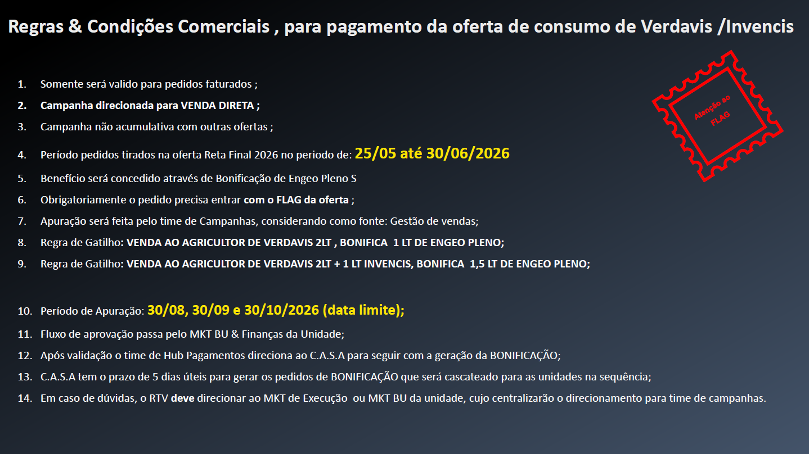
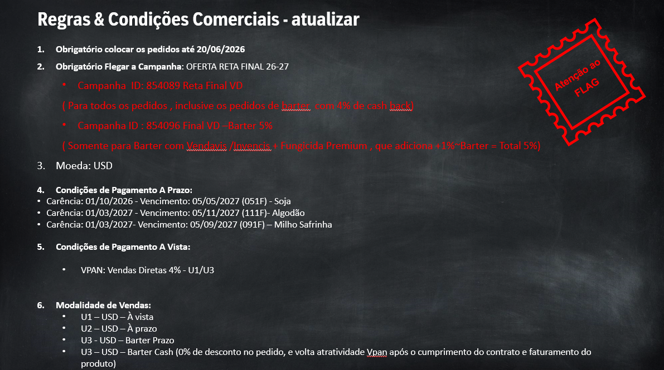

OFERTAS
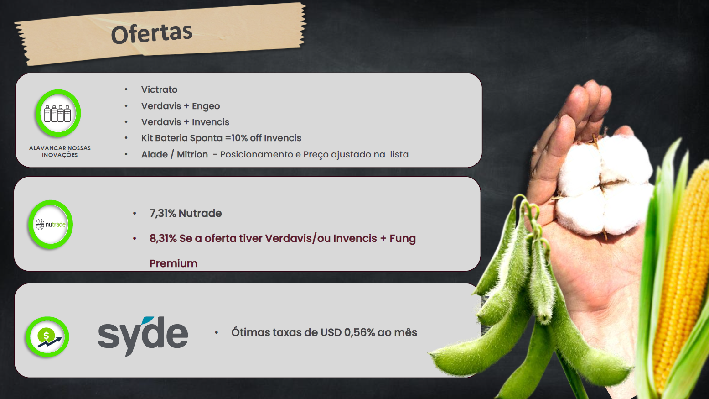
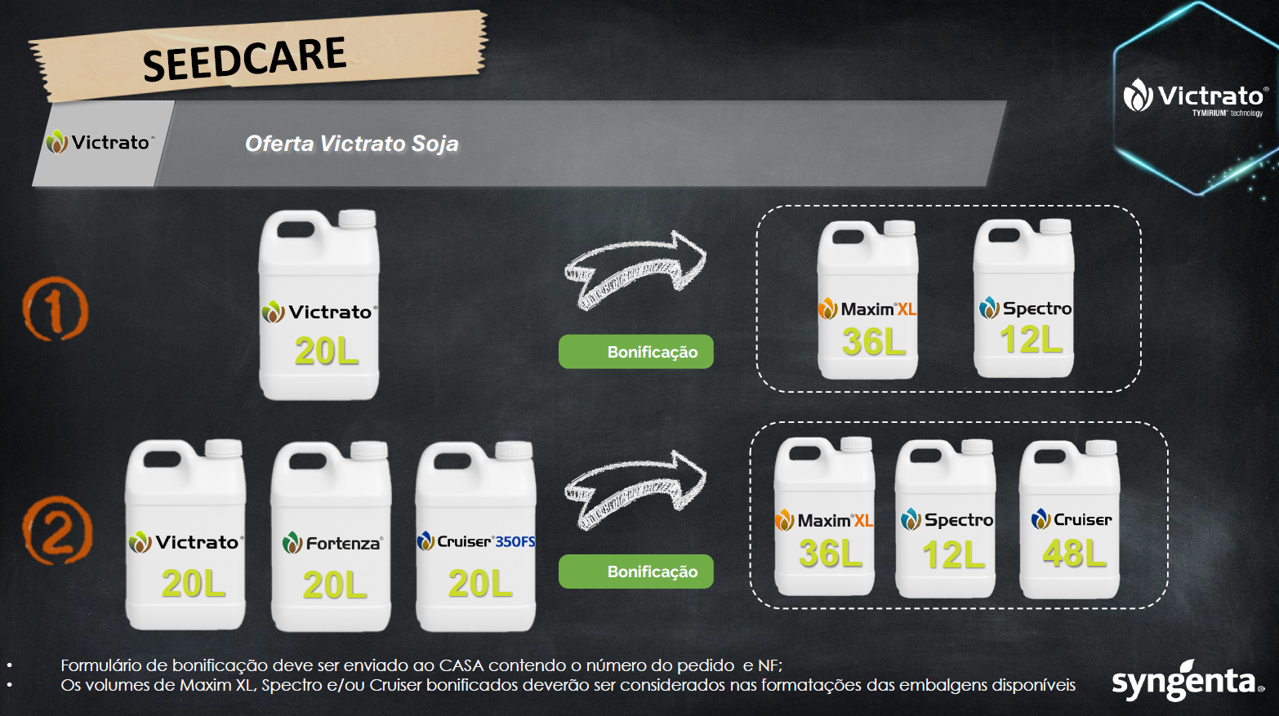
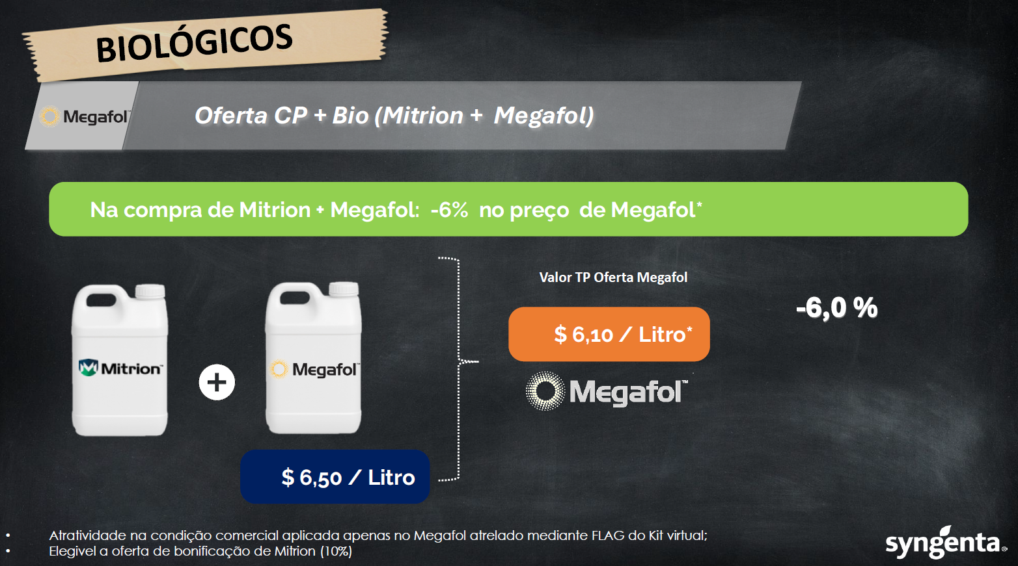

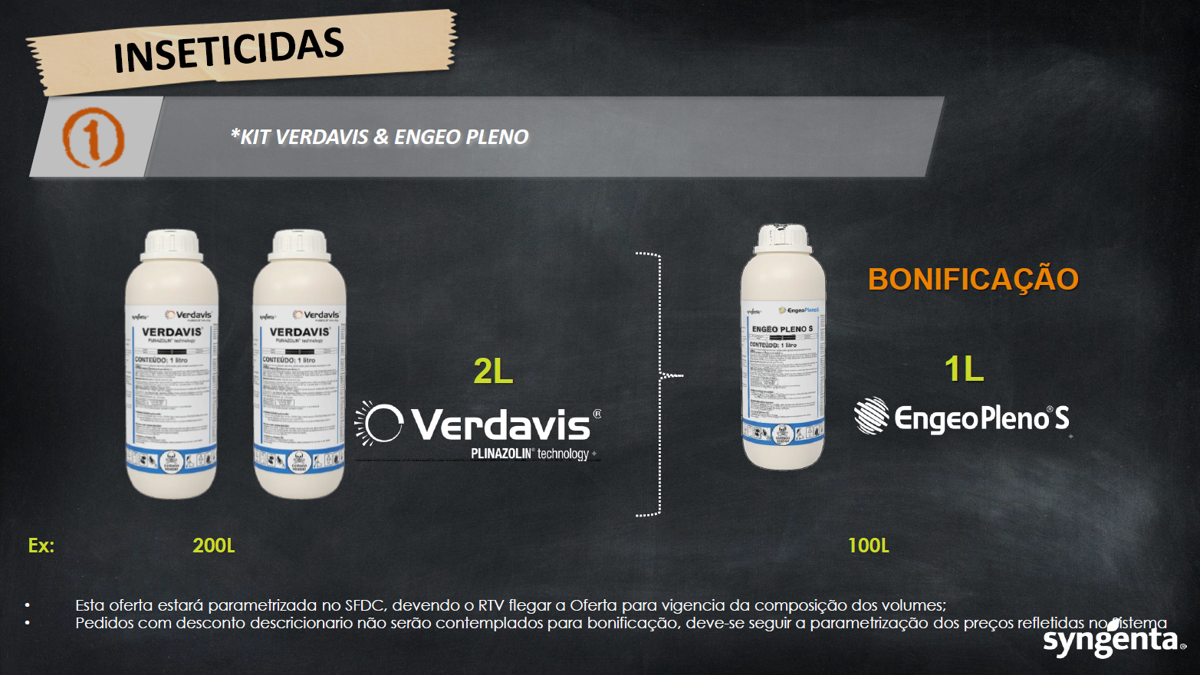
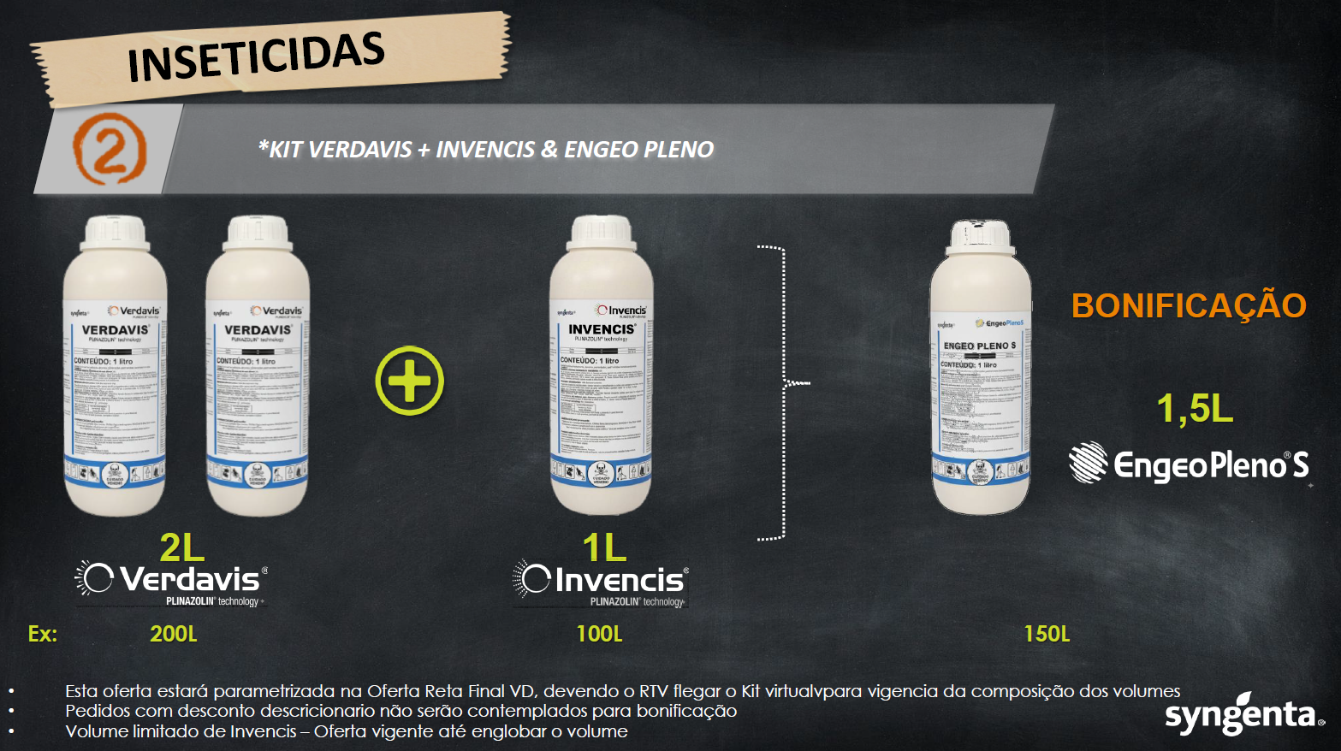

REGRAS BARTER
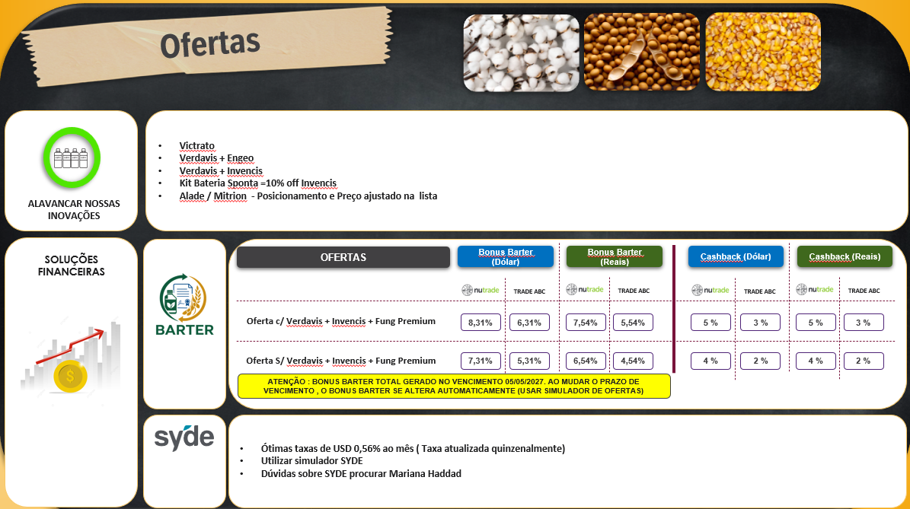

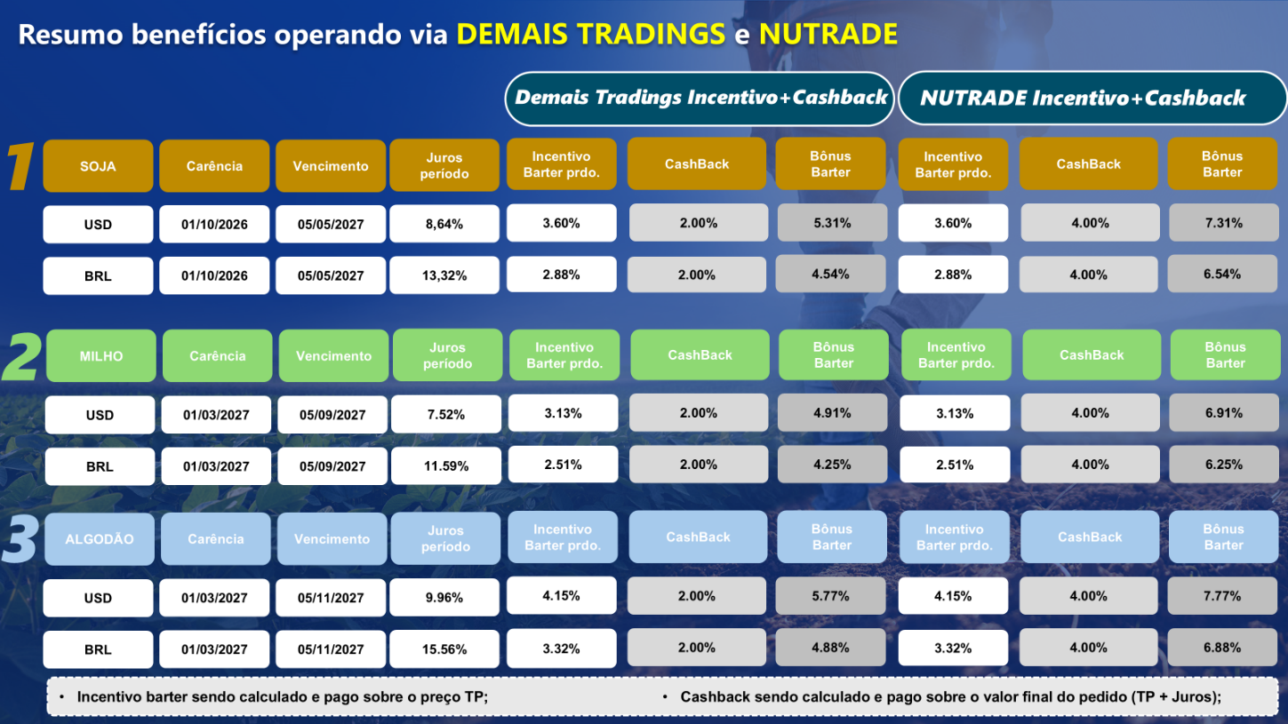

REGRAS SYDE
